接口变化
主要变化： 1、统一适配税局合并申报规则，新增专用应征凭证种类代码：BDA0611224，所有升级新版增值税相关业务对接必须使用该代码，还未升级新版仍然适用：BDA0610611、BDA0610606。 2、本次发布的申报能力只支持报文上传的能力，excel文件上传以及模版9月发布支持。报文：https://openapi.qixiangyun.com/doc-9285610 3、本次发布支持能力：初始化数据获取、申报查询、漏报检查、获取条目、完税证明下载、申报pdf下载。 4、9月会继续发布：缴款、更正申报、完税证明下载并解析、pdf报表数据解析 5、同时也会在9月新增接口：查询该企业是否升级新版以及升级时间、增值税数据暂存。 6、本次对接重点：新版申报表包含大量动态表单、业务表驱动隐藏行逻辑，报文组装方式与旧版完全不同，不可直接全量透传数据至通道。请严格按照文档内每个表单页签对应的业务规则组装报文，保障报文上传业务规则校验通过。（业务规则能力还在测试中，预计9月下旬上传时开启校验）
功能 | 涉及接口名称 | 接口地址 | 变化 | 截图
增值税申报 | 上传各税种申报表数据 | https://api.qixiangyun.com/v2/tax/qys/writeTaxData | 1.新版增值税上传报文节点请求：zzsData 2.上传报文：https://openapi.qixiangyun.com/doc-9285610 | 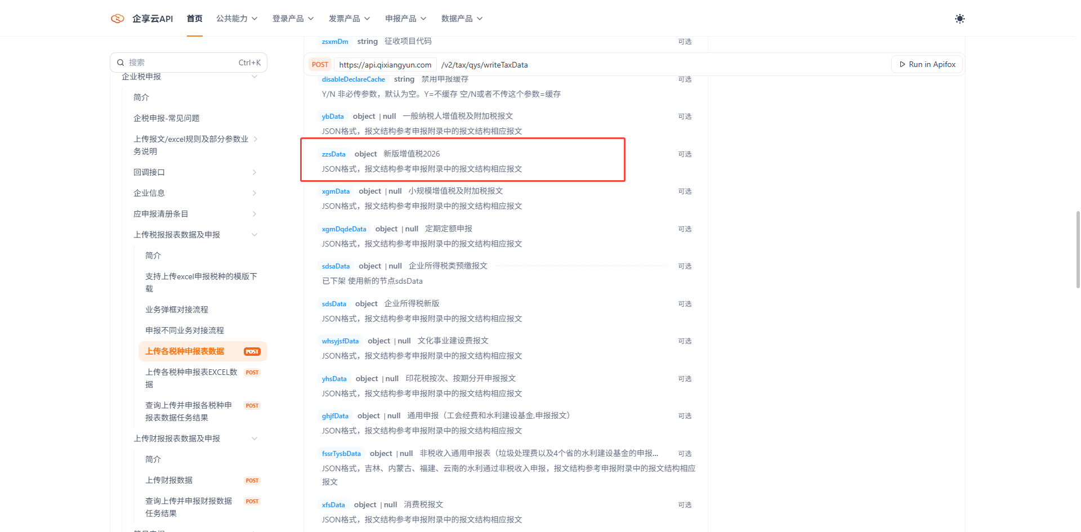 |  |  | 26.8.31发布
初始化获取 | 发起获取初始化数据任务 | https://api.qixiangyun.com/v2/tax/qys/loadInitDataTask | 1.请求任务时新版增值税的应征凭证种类代码只能请求：BDA0611224 2.返回报文请对接新的增值税报文结构。https://openapi.qixiangyun.com/doc-9285610 3.支持初始化时自行请求业务信息表来进行数据获取 | 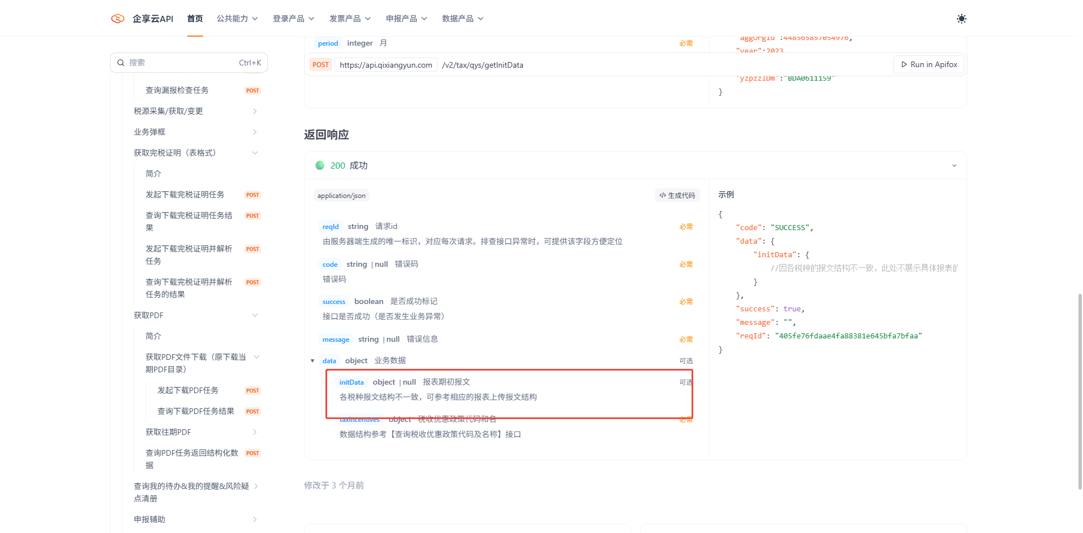 | 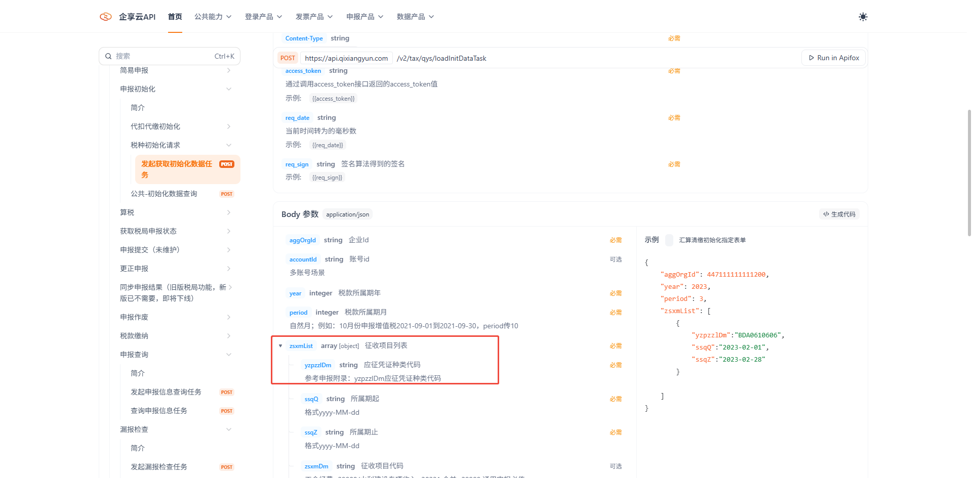 | 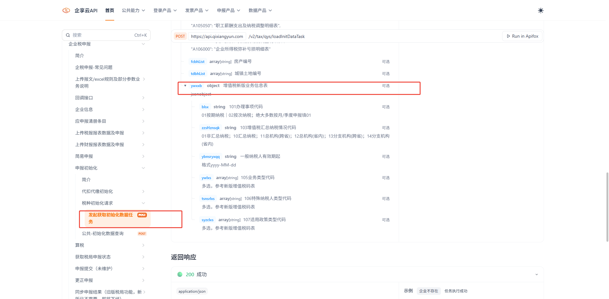 | 26.8.31发布
申报查询 | 查询申报信息任务 | https://api.qixiangyun.com/v2/tax/qys/queryTaskTaxInfo | 1.确认税局是新版增值税事则结果返回的都是应征凭证种类代码：BDA0611224。 当前税局还是试点期，业务上根据返回的应征凭证种类代码来确认是通过新版申报还是旧版申报。 | 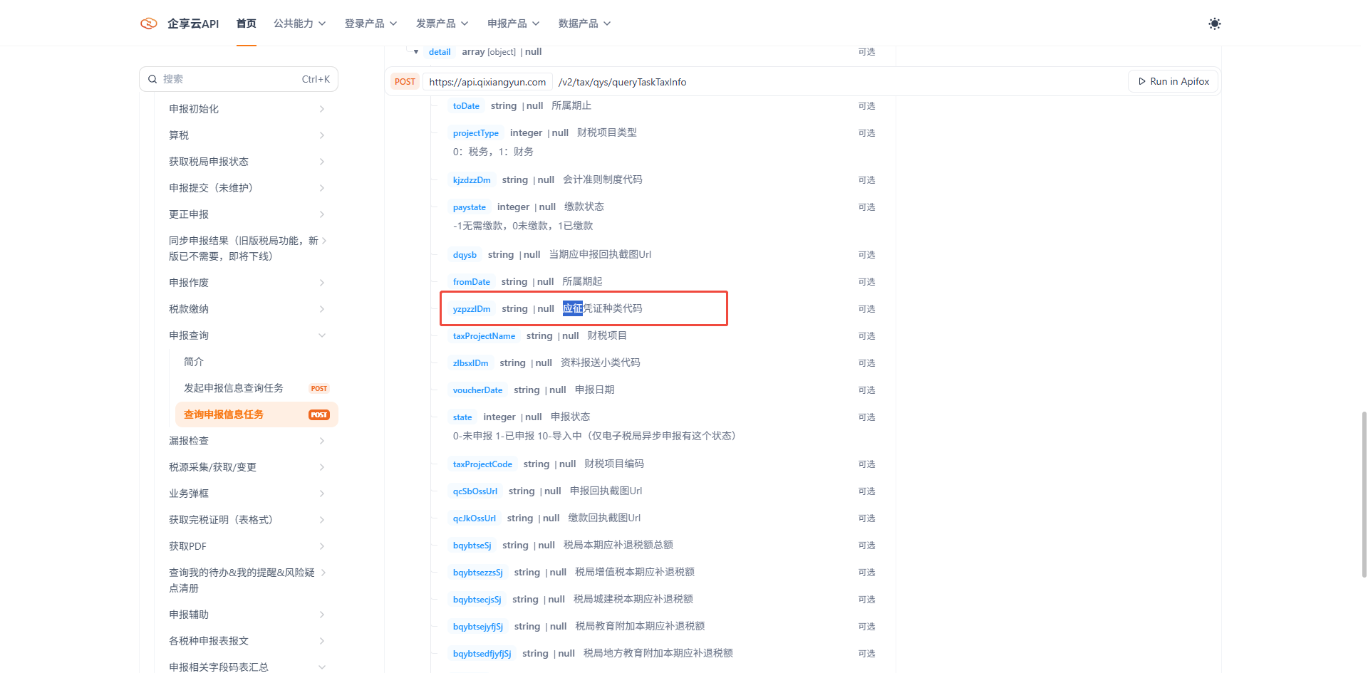 |  |  | 26.8.31发布
漏报检查 | 查询漏报检查任务 | https://api.qixiangyun.com/v2/tax/qys/queryTaskTaxInfo |  | 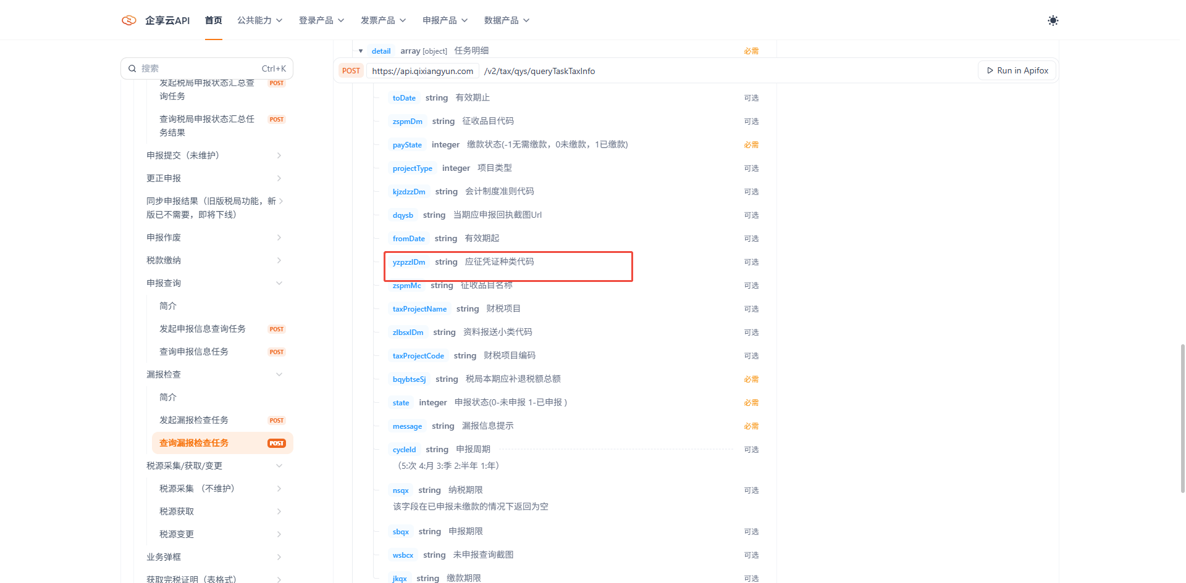 |  |  | 26.8.31发布
获取条目 | 获取条目 | https://api.qixiangyun.com/v2/tax/qys/queryTaskTaxInfo |  | 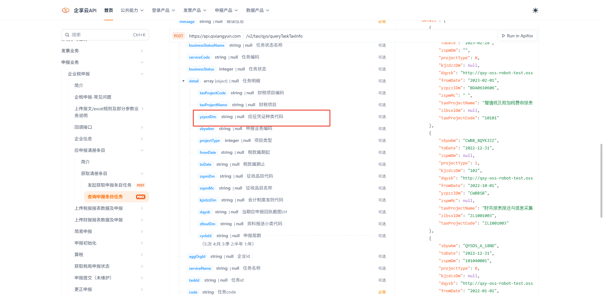 |  |  | 26.8.31发布
完税证明下载 | 发起下载完税证明任务 | https://api.qixiangyun.com/v2/tax/qys/loadWszmTask | 1.请求任务时新版增值税的应征凭证种类代码只能请求：BDA0611224 | 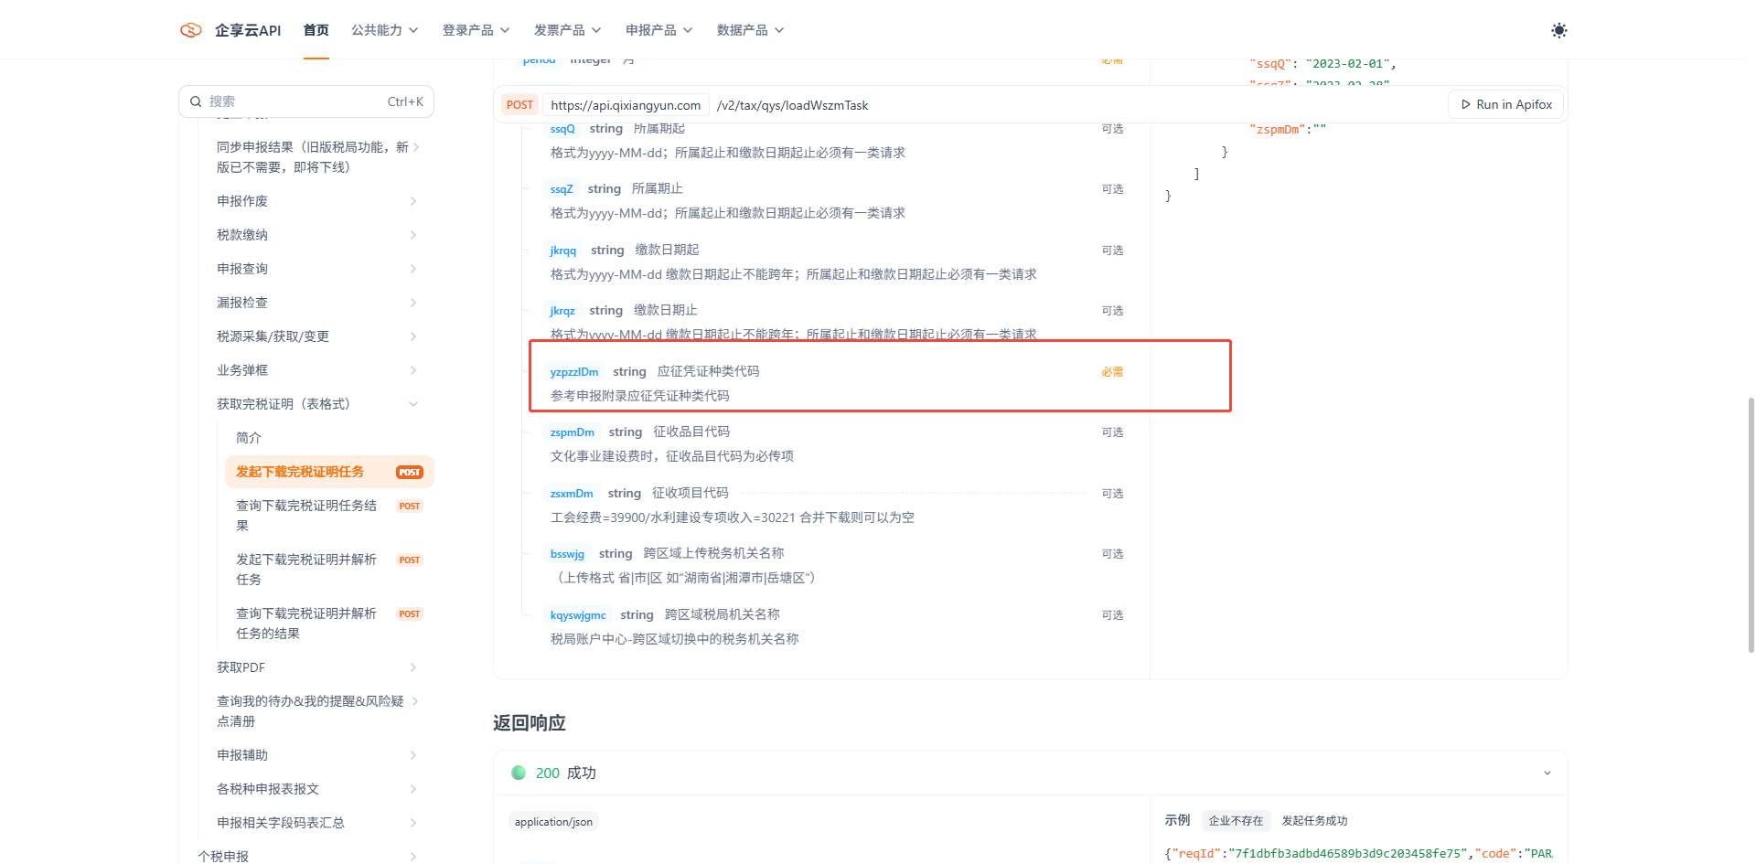 |  |  | 26.8.31发布
申报pdf下载 | 发起下载PDF任务 | https://api.qixiangyun.com/v2/tax/qys/loadPdfTask | 1.请求任务时新版增值税的应征凭证种类代码只能请求：BDA0611224 | 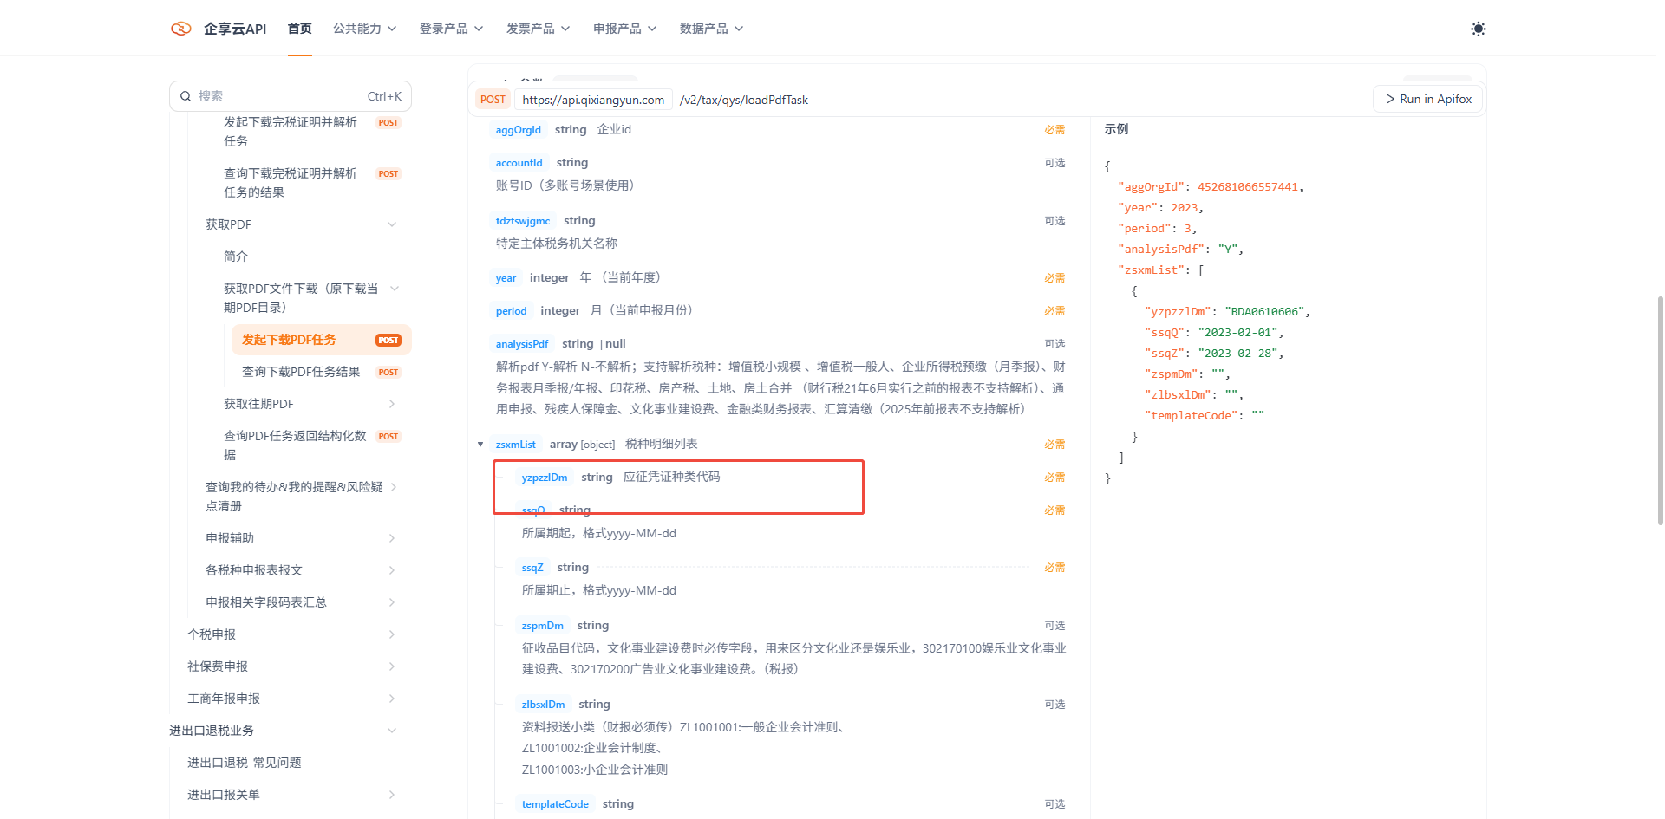 |  |  | 26.8.31发布
税款缴纳 | 发起税款缴纳任务 | https://api.qixiangyun.com/v2/tax/qys/loadPaymentTask |  | 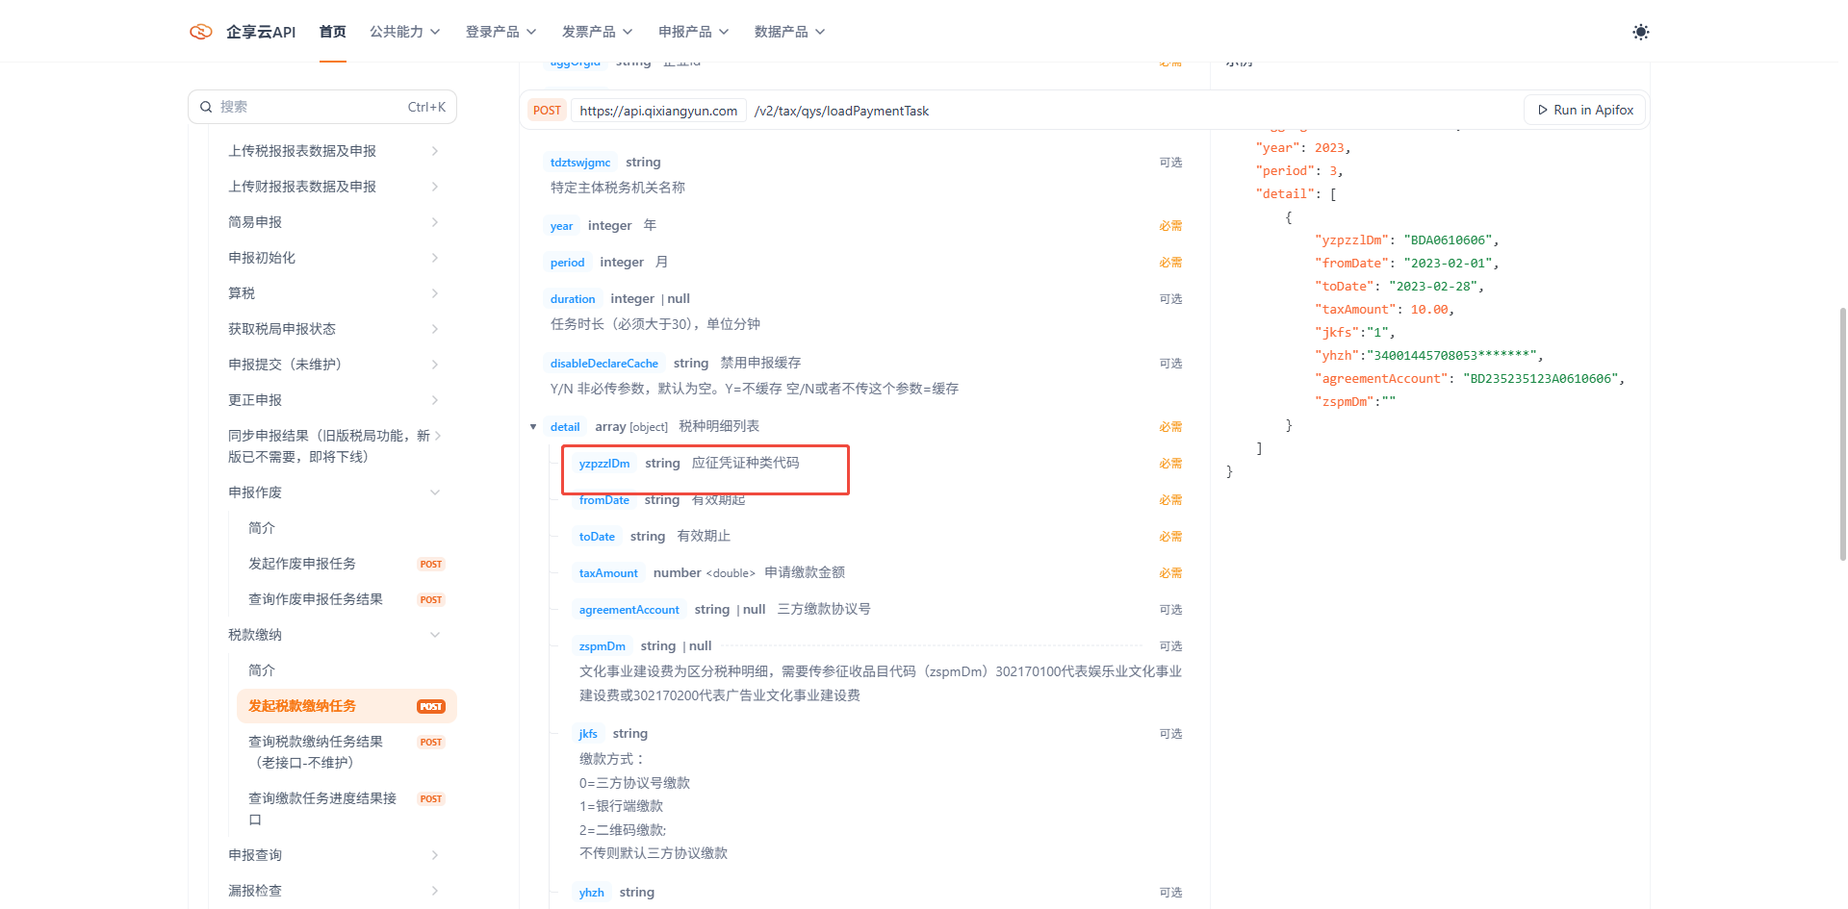 |  |  | 26.9.19发布
申报作废 | 发起作废申报任务 | https://api.qixiangyun.com/v2/tax/qys/loadTaxSbCancel |  | 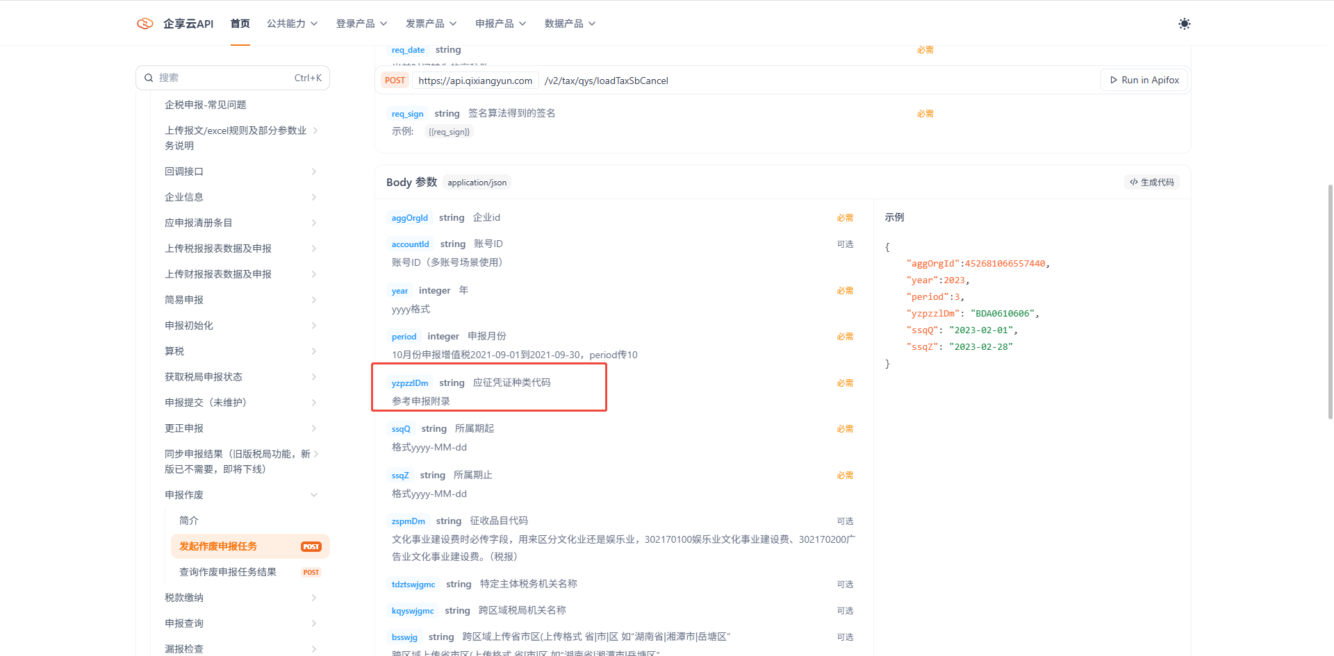 |  |  | 26.9.19发布

主表表样&业务规则
增值税及附加税费申报表主表 zzsjfjsfsbb（必传表单） |  |  |  |  |  | 主表是必传表单，且这个表单的一般项目本期数这一列必传的，需要校验： 1.zzsjfjsfsbb未请求返回：主表必传！ 2.zzsjfjsfsbb表中ybxmBqs节点未传，返回：主表中一般项目本期数这一列必传！ | 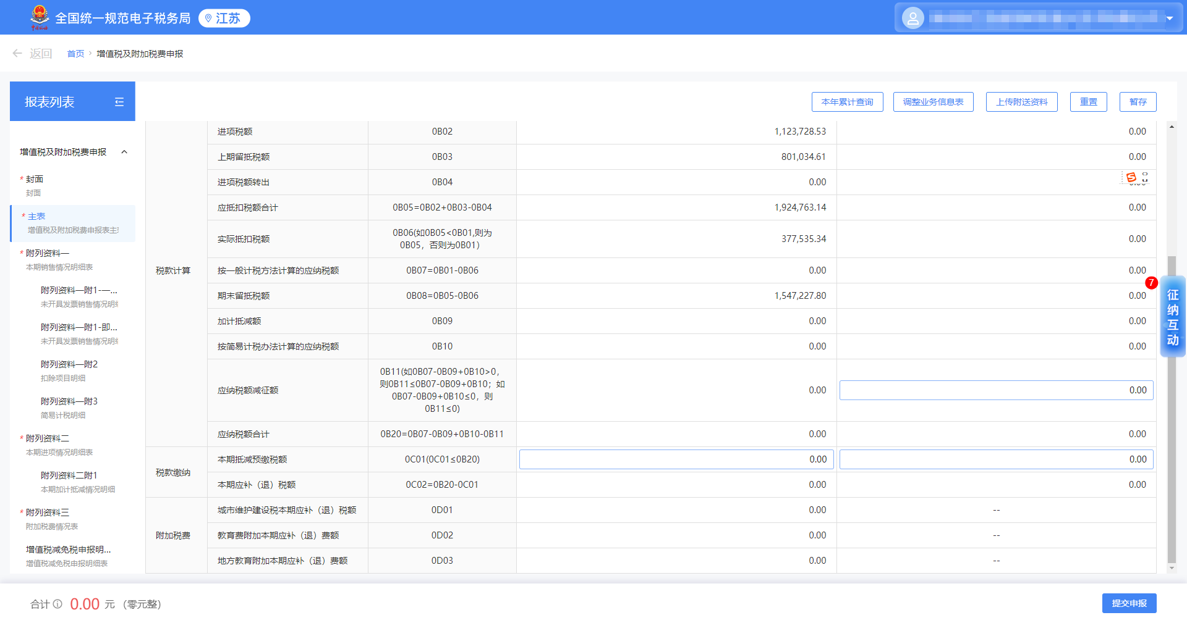 | 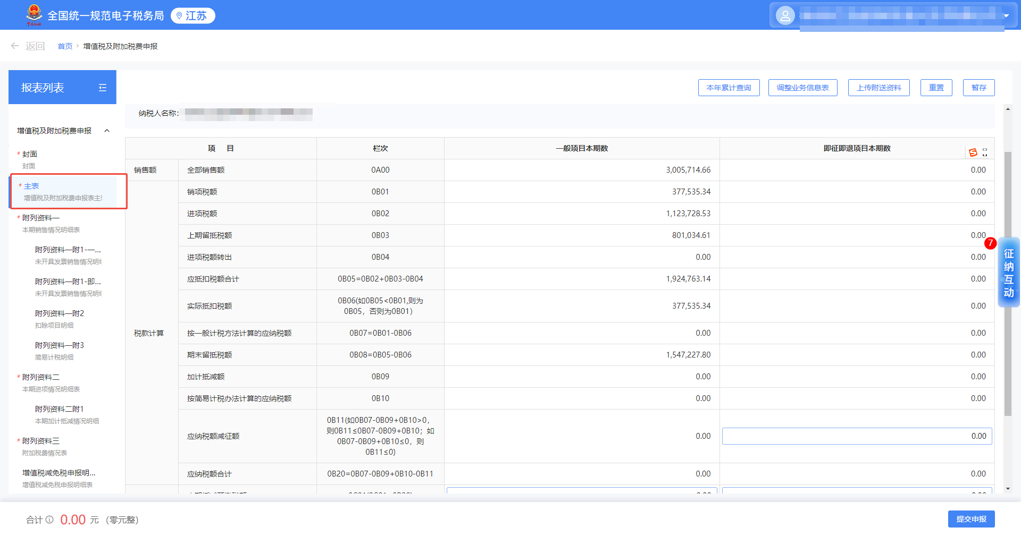
税款所属期间： 年 月 日至 年 月 日
纳税人名称：（公章） |  |  |  | 金额单位：元（列至角分）
项 目 |  | 栏次 | 一般项目本期数 ybxmBqs |  | 即征即退项目本期数 jzjtxmBqs | 即征即退项目本期数这列规则： 1.业务说明：107适用政策类型=即征即退项目时，主表的即征即退项目本期数这一列才会在报表界面出现。无这个业务场景的主表中jzjtxmBqs这个节点直接过滤不传 2.接口传参校验业务规则：ywxxb中syzclxs（107适用政策类型）的值不等于03时，上传jzjtxmBqs这个节点有直接拦截失败返回：107适用政策类型等于即征即退项目时，即征即退项目本期数XXX字段才可填值

销售额 | 全部销售额 qbxse | 0A00 | 0.00 |  | 0.00
 | 其中：线上交易销售额 xsjyxse | 0A00a | 0.00 |  | 0.00 | 1.业务说明：业务信息表中106特殊纳税人类型=互联网平台内经营者时，该行次才会在报表界面出现，不涉及此业务的这个字段过滤不传。 2.接口传参校验业务规则：ywxxb中tsnsrlxs的值不等于12时，zzsjfjsfsbb中ybxmBqs、jzjtxmBqs这两个节点xsjyxse字段请求的情况直接拦截失败 返回：业务信息表中106特殊纳税人类型=互联网平台内经营者时，主表的其中：线上交易销售额才可填值。
 | 未达起征点免税销售额 wdqzdMsxse | 0A00b | 0.00 |  | 0.00 | 1.业务说明：业务信息表中104纳税人资格=小规模纳税人时，该行次才会在报表界面出现。不涉及此业务的这参数默认传空串。 2.接口参数业务规则校验：ywxxb中nsrzg的值不等于02时，zzsjfjsfsbb中ybxmBqs、jzjtxmBqs这两个节点wdqzdMsxse字段请求的情况直接拦截失败 返回：业务信息表中104纳税人资格等于小规模纳税人时，主表的未达起征点免税销售额才可填值。
税款计算 | 销项税额 xxse | 0B01 | 0.00 |  | 0.00
 | 进项税额 jxse | 0B02 | 0.00 |  | 0.00
 | 上期留抵税额 sqldse | 0B03 | 0.00 |  | 0.00
 | 进项税额转出 jxsezc | 0B04 | 0.00 |  | 0.00
 | 应抵扣税额合计 ydkseHj | 0B05=0B02+0B03-0B04 | 0.00 |  | 0.00
 | 实际抵扣税额 sjdkse | 0B06(如0B05<0B01,则为0B05，否则为0B01） | 0.00 |  | 0.00
 | 按一般计税方法计算的应纳税额 aybjsffjsYnse | 0B07=0B01-0B06 | 0.00 |  | 0.00
 | 期末留抵税额 qmldse | 0B08=0B05-0B06 | 0.00 |  | 0.00
 | 加计抵减额 jjdje | 0B09 | 0.00 |  | 0.00 | 1.业务说明：隐藏字段，107适用政策类型=加计递减时，该行次才会在报表界面出现，不涉及此业务的这参数默认传空串。 2.接口传参校验业务规则：ywxxb中syzclxs的值不等于05时，zzsjfjsfsbb中ybxmBqs、jzjtxmBqs这两个节点ajyjsffjsYnse字段请求的情况直接拦截失败 返回：业务信息表中107适用政策类型等于加计递减时，主表的按简易计税方法计算的应纳税额才可填值。
 | 按简易计税方法计算的应纳税额 ajyjsffjsYnse | 0B10 | 0.00 |  | 0.00 | 1.业务说明：税局隐藏字段，107适用政策类型=简易计税方法时，该行次才会在报表界面出现,不涉及此业务的这参数默认传空串。 2.接口传参校验业务规则：ywxxb中syzclxs的值不等于06时，zzsjfjsfsbb中ybxmBqs、jzjtxmBqs这两个节点jjdje字段请求的情况直接拦截失败 返回：业务信息表中107适用政策类型等于简易计税方法时，主表的加计递减额才可填值。
 | 应纳税额减征额 ynseJze | 0B11(如0B07-0B09+0B10>0，则0B11<=0B07-0B09+0B10；如0B07-0B09+0B10<=0，则0B11<=0) | 0.00 |  | 0.00
 | 应纳税额合计 | 0B20=0B07-0B09+0B10-0B11 | 0.00 |  | 0.00
税款 缴纳 | 本期抵减预缴税额 ynseHj | 0C01(0C01<=0B20) | 0.00 |  | 0.00
 | 本期应补（退）税额 bqdjyjse | 0C02=0B20-0C01 | 0.00 |  | 0.00
附加 税费 | 城市维护建设税本期应补（退）税额 cswhjsjBqybtse | 0D01 | 0.00 |  | ——
 | 教育费附加本期应补（退）费额 jyffjBqybtse | 0D02 | 0.00 |  | ——
 | 地方教育附加本期应补（退）费额 dfjyfjBqybtse | 0D03 | 0.00 |  | ——

格式校验： 1.金额请求都必须保留2位小数，超过或者不是两位都报错返回：XXXX字段必须必须保留两位小数

附列资料（一）表样&业务规则
增值税及附加税费申报表附列资料（一） bqxsqkmxb（必传表单） |  |  |  |  |  |  |  |  |  |  |  |  |  |  |  |  | 业务说明： 1、必传表单 请求参数规则校验： 1、未请求bqxsqkmxb这个节点时，则返回附列资料（一）本期销售情况明细表必传表单
（本期销售情况明细表）
税款所属期间： 年 月 日至 年 月 日
纳税人名称：（公章） |  |  |  |  |  |  |  |  |  |  |  |  |  | 金额单位：元（列至角分）
项目及栏次 |  |  |  |  | 开具增值税专用发票 |  | 开具其他发票 |  | 未开具发票 |  | 合计 |  |  | 扣除项目本期实际扣除金额 kcxmbqsjkcje | 扣除后
 |  |  |  |  | 销售额 kjzzszyfpxse | 销项(应纳)税额 kjzzszyfpxxse | 销售额 kjqtfpxse | 销项(应纳)税额 kjqtfpxxse | 销售额 wkjfpxse | 销项(应纳)税额 wkjfpxxse | 销售额 hjxse | 销项(应纳)税额 hjxxse | 价税合计 hjjshj |  | 销售额 kchxse | 销项(应纳)税额 kchxxse
 |  |  |  |  | 1 | 2 | 3 | 4 | 5 | 6 | 7＝1+3+5 | 8＝2+4+6 | 9=7+8 | 10 | 11=（9-10）÷(100%+税率或征收率) | 12=11×税率或征收率 | 业务规则
一、一般计税方法计税 ybjsffjs | 一般项目 ybxm | 全部业务 qbyw | (选择税率或征收率) slmc | 1A.. | 0.00 | 0.00 | 0.00 | 0.00 | 0.00 | 0.00 | 0.00 | 0.00 | 0.00 | 0.00 | 0.00 | 0.00 | 业务说明： 1.根据下拉选择税率或征收率填写，浮动行。税率选项： 13%税率 9%税率 6%税率 2、这一行业务是必传的，如果无实际业务值都传0 3、保证上传明细行的的有效性： 1)上传明细行数据中如果价税合计这个值不是等于0情况，则税率（征收率）必须有值不能是空串且必须在给的码表范围内，不能传空串。 2）上传明细行数据中如果价税合计这个值是等于0情况，税率（征收率）可以传空串的。 请求参数校验规则： 1、校验 ybjsffjs中ybxm-qbyw个节点上传规则： 1)ybjsffjs中ybxm-qbyw必传的，未上传否则校验返回：附表一的一般项目计税方式的一般项目全部业务这行必传。 2、请求ybjsffjs中ybxm-qbyw明细行中的hjjshj非0的情况下，判断slmc字段是否有值。 1)ybjsffjs中ybxm-qbyw明细行中的hjjshj非0，则slmc必须有值，如果是空串则返回：明细行价税合计有值时则税率（征收率）是必须有值 2）请求ybjsffjs中ybxm-qbyw每一个明细行slmc的值必须在给的码表范围内，如果不在码表范围内则返回：请求税率（征收率）与码表不符合
 |  | 其中：出口货物及加工修理修配服务 ckhwjgwxxpfw | (选择税率或征收率) slmc | 1A.. | 0.00 | 0.00 | 0.00 | 0.00 | 0.00 | 0.00 | 0.00 | 0.00 | 0.00 | —— | 0.00 | 0.00 | 业务说明： 1.根据下拉选择税率或征收率填写，浮动行，税率选项： 13%税率 9%税率 2、105业务类型存在出口征税选项时，其中：出口货物及加工修理修配服务这一行才会出现可以填值。如果不涉及该业务可以忽略这行不传，业务信息表选了这个选项则这行必传无实际业务传0 3、保证上传明细行的的有效性： 1)上传明细行数据中如果价税合计这个值不是等于0情况，则税率（征收率）必须有值不能是空串且必须在给的码表范围内，不能传空串。 2）上传明细行数据中如果价税合计这个值是等于0情况，税率（征收率）可以传空串的。 请求参数规则校验： 1、校验 ybjsffjs中ybxm-ckqtfwwxzc个节点上传规则： 1)ywxxb中ywlxs不存在013 ，但是上传了ybjsffjs中ybxm-ckqtfwwxzc，则校验返回：105业务类型存在出口征税选项时，附表一的一般项目计税方式的一般项目其中：出口货物及加工修理修配服务才会出现可以填值 2)业务信息表中存在这个选项是，ybjsffjs中ybxm-ckqtfwwxzc个节点必传，否则校验返回：105业务类型存在出口征税选项时，附表一的一般项目计税方式的一般项目其中：出口货物及加工修理修配服务这行必传。 2、请求ybjsffjs中ybxm-ckqtfwwxzc明细行中的hjjshj非0的情况下，判断slmc字段是否有值。 1)ybjsffjs中ybxm-ckqtfwwxzc明细行中的hjjshj非0，则slmc必须有值，如果是空串则返回：明细行价税合计有值时则税率（征收率）是必须有值 2）请求ybjsffjs中ybxm-ckqtfwwxzc每一个明细行slmc的值必须在给的码表范围内，如果不在码表范围内则返回：请求税率（征收率）与码表不符合 | 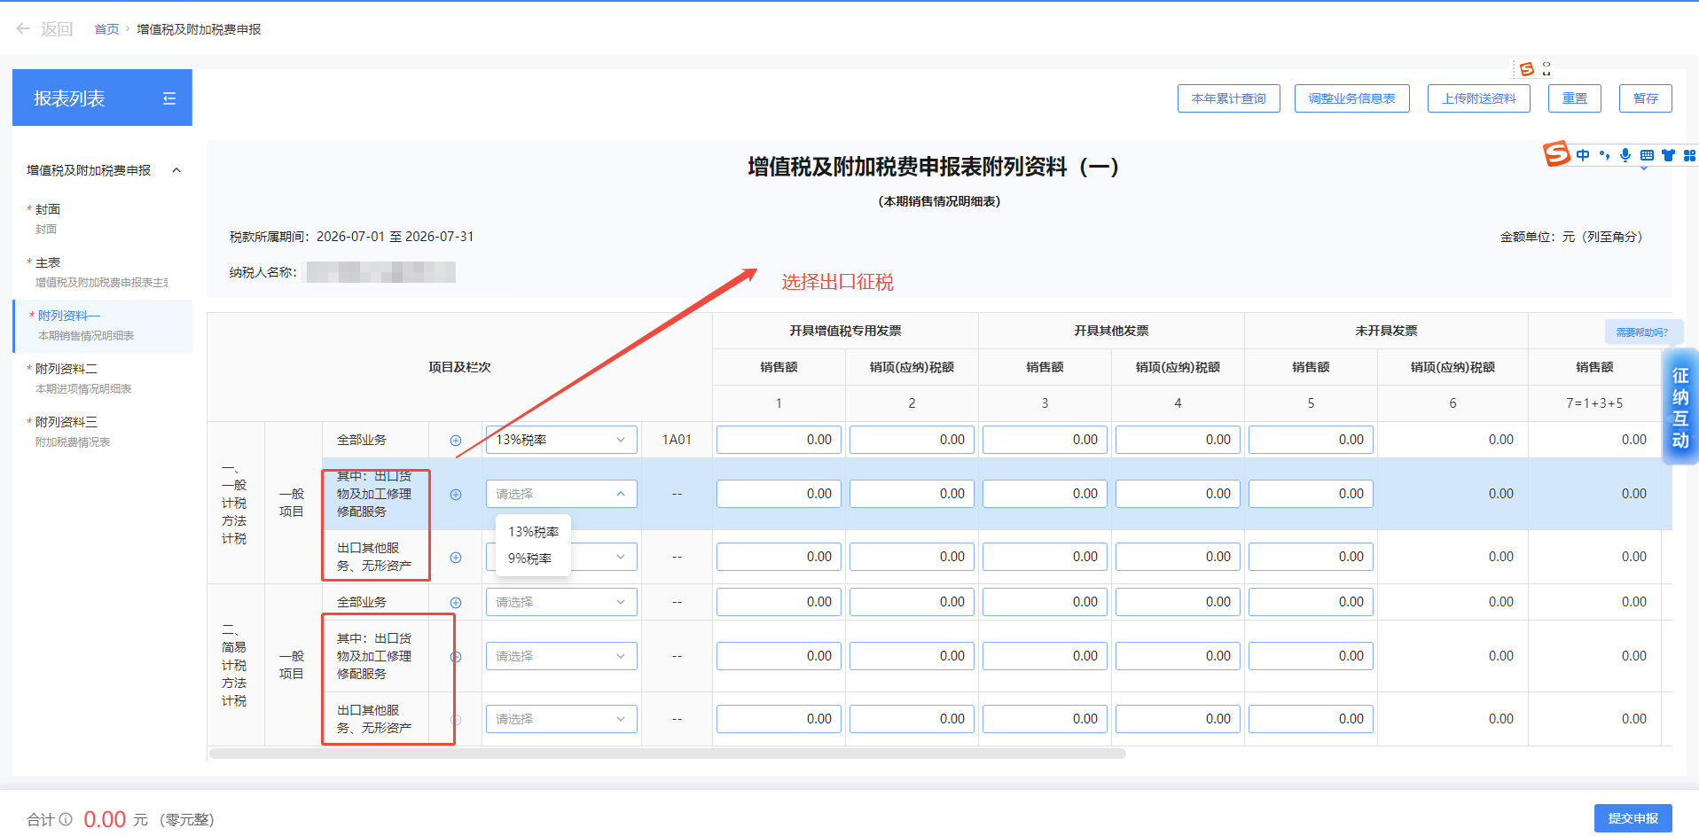
 |  | 出口其他服务、无形资产 ckqtfwwxzc | (选择税率或征收率) slmc | 1A.. | 0.00 | 0.00 | 0.00 | 0.00 | 0.00 | 0.00 | 0.00 | 0.00 | 0.00 | 0.00 | 0.00 | 0.00 | 业务说明： 1、根据下拉选择税率或征收率填写，浮动行 税率选项： 3%税率 9%税率 6%税率 2、105业务类型存在出口征税选项时，其中：出口货物及加工修理修配服务这一行才会出现可以填值。如果不涉及该业务可以忽略这行不传，业务信息表选了这个选项则这行必传无实际业务传0 3、保证上传明细行的的有效性： 1)上传明细行数据中如果价税合计这个值不是等于0情况，则税率（征收率）必须有值不能是空串且必须在给的码表范围内，不能传空串。 2）上传明细行数据中如果价税合计这个值是等于0情况，税率（征收率）可以传空串的。 请求参数规则校验 1、校验 ybjsffjs中ybxm-ckqtfwwxzc个节点上传规则： 1)ywxxb中ywlxs不存在013 ，但是上传了ybjsffjs中ybxm-ckqtfwwxzc，则校验返回：105业务类型存在出口征税选项时，附表一的一般项目计税方式的一般项目其中：出口货物及加工修理修配服务才会出现可以填值 2)业务信息表中存在这个选项是，ybjsffjs中ybxm-ckqtfwwxzc个节点必传，否则校验返回：105业务类型存在出口征税选项时，附表一的一般项目计税方式的一般项目其中：出口货物及加工修理修配服务这行必传。 2、请求ybjsffjs中ybxm-ckqtfwwxzc明细行中的hjjshj非0的情况下，判断slmc字段是否有值。 1)ybjsffjs中ybxm-ckqtfwwxzc明细行中的hjjshj非0，则slmc必须有值，如果是空串则返回：明细行价税合计有值时则税率（征收率）是必须有值 2）请求ybjsffjs中ybxm-ckqtfwwxzc每一个明细行slmc的值必须在给的码表范围内，如果不在码表范围内则返回：请求税率（征收率）与码表不符合
 | 即征即退项目 jzjt | 全部业务 qbyw | (选择税率或征收率) slmc | 1B.. | 0.00 | 0.00 | 0.00 | 0.00 | 0.00 | 0.00 | 0.00 | 0.00 | 0.00 | 0.00 | 0.00 | 0.00 | 业务说明 1、根据下拉选择税率或征收率填写，浮动行 税率选项： 13%税率 9%税率 6%税率 2、107适用政策类型=即征即退项目此行才可以传值，如果不涉及该业务可以忽略这行不传，业务信息表选了这个选项则这行必传无实际业务传0 3、保证上传明细行的的有效性： 1)上传明细行数据中如果价税合计这个值不是等于0情况，则税率（征收率）必须有值不能是空串且必须在给的码表范围内，不能传空串。 2）上传明细行数据中如果价税合计这个值是等于0情况，税率（征收率）可以传空串的。 请求参数规则校验 1、校验 ybjsffjs中jzjt--qbyw个节点上传规则： 1)ywxxb中syzclxs不存在03 ，但是上传了ybjsffjs中jzjt--qbyw，则校验返回：107适用政策类型存在即征即退时，附表一的一般项目计税方式的一般项目的即征即退全部业务这一行才会出现可以填值 2)业务信息表中存在这个选项是，ybjsffjs中jzjt--qbyw个节点必传，否则校验返回：107适用政策类型存在即征即退时，其中：出一般项目的即征即退全部业务这行必传。 2、请求bjsffjs中jzjt--qbyw明细行中的hjjshj非0的情况下，判断slmc字段是否有值。 1)ybjsffjs中jzjt--qbyw明细行中的hjjshj非0，则slmc必须有值，如果是空串则返回：明细行价税合计有值时则税率（征收率）是必须有值 2）请求ybjsffjs中jzjt--qbyw每一个明细行slmc的值必须在给的码表范围内，如果不在码表范围内则返回：请求税率（征收率）与码表不符合
二、简易计税方法计税 jyjsffjs | 一般项目 ybxm | 全部业务 qbyw | (选择税率或征收率) slmc | 1C.. | 0.00 | 0.00 | 0.00 | 0.00 | 0.00 | 0.00 | 0.00 | 0.00 | 0.00 | 0.00 | 0.00 | 0.00 | 业务说明： 1、根据下拉选择税率或征收率填写，浮动行，税率选项： 5%征收率 3%征收率减按2% 5%征收率减按1.5% 3%征收率减按0.5% 2、107适用政策类型存在简易计税方法时，这一行才会出现可以填值。如果不涉及该业务可以忽略这行不传，业务信息表选了这个选项则这行必传无实际业务传0 3、保证上传明细行的的有效性： 1)上传明细行数据中如果价税合计这个值不是等于0情况，则税率（征收率）必须有值不能是空串且必须在给的码表范围内，不能传空串。 2）上传明细行数据中如果价税合计这个值是等于0情况，税率（征收率）可以传空串的。 请求参数规则校验： 1、校验 jyjsffjs中ybxm-qbyw个节点上传规则： 1)ywxxb中syzclxs不存在013 ，但是上传了jyjsffjs中ybxm-qbyw，则校验返回：107适用政策类型存在简易计税方法时，简易计税方式的一般项目全部业务这一行才会出现可以填值 2)ywxxb中syzclxs存在013，jyjsffjs中ybxm-qbyw个节点必传，否则校验返回：107适用政策类型存在简易计税方法时，简易计税方式的一般项目全部业务这一行必传。 2、请求jyjsffjs中ybxm-qbyw明细行中的hjjshj非0的情况下，判断slmc字段是否有值。 1)jyjsffjs中ybxm-qbyw明细行中的hjjshj非0，则slmc必须有值，如果是空串则返回：明细行价税合计有值时则税率（征收率）是必须有值 2）请求jyjsffjs中ybxm-qbyw每一个明细行slmc的值必须在给的码表范围内，如果不在码表范围内则返回：请求税率（征收率）与码表不符合
 |  | 其中：出口货物及加工修理修配服务 ckhwjgwxxpfw | (选择税率或征收率) slmc | 1C.. | 0.00 | 0.00 | 0.00 | 0.00 | 0.00 | 0.00 | 0.00 | 0.00 | 0.00 | —— | 0.00 | 0.00 | 业务规则： 1、根据下拉选择税率或征收率填写，都是浮动行 税率选项： 3%征收率 3%征收率减按2% 3%征收率减按0.5%", 2、105业务类型存在出口征税选项时且107适用政策类型存在简易计税方法时，其中：出口货物及加工修理修配服务这一行才会出现可以填值。如果不涉及该业务可以忽略这行不传，业务信息表选了这个选项则这行必传无实际业务传0 3、保证上传明细行的的有效性： 1)上传明细行数据中如果价税合计这个值不是等于0情况，则税率（征收率）必须有值不能是空串且必须在给的码表范围内，不能传空串。 2）上传明细行数据中如果价税合计这个值是等于0情况，税率（征收率）可以传空串的。 请求参数规则校验： 1、校验jyjsffjs中ybxm-ckhwjgwxxpfw个节点上传规则： 1)ywxxb中ywlxs不存在013或者syzclxs不存在05这个值时 ，但是上传了jyjsffjs中ybxm-qbyw，则校验返回：107适用政策类型存在简易计税方法且105业务类型等于出口征税业务时，简易计税方式的一般项目其中：出口货物及加工修理修配服务这一行才会出现可以填值 2)ywxxb中syzclxs存在013且syzclxs存在05这个值时，ybxm-ckhwjgwxxpfw个节点必传，否则校验返回：107适用政策类型存在简易计税方法且105业务类型等于出口征税业务时，其中：出口货物及加工修理修配服务这一行必传。 2、请求jyjsffjs中ybxm-ckhwjgwxxpfw明细行中的hjjshj非0的情况下，判断slmc字段是否有值。 1)jyjsffjs中ybxm-ckhwjgwxxpfw明细行中的hjjshj非0，则slmc必须有值，如果是空串则返回：明细行价税合计有值时则税率（征收率）是必须有值 2）请求jyjsffjs中ybxm-ckhwjgwxxpfw每一个明细行slmc的值必须在给的码表范围内，如果不在码表范围内则返回：请求税率（征收率）与码表不符合
 |  | 出口其他服务、无形资产 ckqtfwwxzc | (选择税率或征收率) slmc | 1C.. | 0.00 | 0.00 | 0.00 | 0.00 | 0.00 | 0.00 | 0.00 | 0.00 | 0.00 | 0.00 | 0.00 | 0.00 | 业务说明 1、根据下拉选择税率或征收率填写，都是浮动行税率选项： 3%征收率 2、105业务类型存在出口征税选项时，且107适用政策类型存咋简易计税方法时，，出口其他服务、无形资产这一行才会出现可以填值。如果不涉及该业务可以忽略这行不传，业务信息表选了这个选项则这行必传无实际业务传0 3、保证上传明细行的的有效性： 1)上传明细行数据中如果价税合计这个值不是等于0情况，则税率（征收率）必须有值不能是空串且必须在给的码表范围内，不能传空串。 2）上传明细行数据中如果价税合计这个值是等于0情况，税率（征收率）可以传空串的。 请求参数规则校验 1、校验jyjsffjs-ybxm中ckqtfwwxz个节点上传规则： 1)ywxxb中ywlxs不存在013或者syzclxs不存在05这个值时 ，但是上传了jyjsffjs中ybxm-qbyw，则校验返回：107适用政策类型存在简易计税方法且105业务类型等于出口征税业务时，简易计税方式的一般项目其中：出口货物及加工修理修配服务这一行才会出现可以填值 2)ywxxb中syzclxs存在013且syzclxs存在05这个值时，ybxm-ckhwjgwxxpfw个节点必传，否则校验返回：107适用政策类型存在简易计税方法且105业务类型等于出口征税业务时，其中：出口货物及加工修理修配服务这一行必传。 2、请求jyjsffjs中ybxm-ckhwjgwxxpfw明细行中的hjjshj非0的情况下，判断slmc字段是否有值。 1)jyjsffjs中ybxm-ckhwjgwxxpfw明细行中的hjjshj非0，则slmc必须有值，如果是空串则返回：明细行价税合计有值时则税率（征收率）是必须有值 2）请求jyjsffjs中ybxm-ckhwjgwxxpfw每一个明细行slmc的值必须在给的码表范围内，如果不在码表范围内则返回：请求税率（征收率）与码表不符合
 | 即征即退项目 jzjt | 全部业务 qbyw | (选择税率或征收率) slmc | 1D.. | 0.00 | 0.00 | 0.00 | 0.00 | 0.00 | 0.00 | 0.00 | 0.00 | 0.00 | 0.00 | 0.00 | 0.00 | 业务说明： 1、根据下拉选择税率或征收率填写，都是浮动行，税率选项： 5%征收率 3%征收率 3%征收率减按2% 5%征收率减按1.5% 3%征收率减按0.5% 2、107适用政策类型存在即征即退项目和简易计税方法这两个选项时，此行才会出现可以填值。如果不涉及该业务可以忽略这行不传，业务信息表选了这个选项则这行必传无实际业务传0 3、保证上传明细行的的有效性： 1)上传明细行数据中如果价税合计这个值不是等于0情况，则税率（征收率）必须有值不能是空串且必须在给的码表范围内，不能传空串。 2）上传明细行数据中如果价税合计这个值是等于0情况，税率（征收率）可以传空串的。 请求参数规则校验： 1、校验jyjsffjs-jzjt中qbyw个节点上传规则： 1)syzclxs不存在03和05这个两个值时 ，但是上传了jyjsffjs-jzjt中qbyw，则校验返回：107适用政策类型存在即征即退项目和简易计税方法这两个选项时，简易计税方式的即征即退项目的全部业务其这一行才会出现可以填值 2)syzclxs同时存在03和05这个两个值时，jyjsffjs-jzjt中qbyw这个节点必传，否则校验返回：107适用政策类型存在即征即退项目和简易计税方法这两个选项时，简易计税方式的即征即退项目的全部业务其这一行必传。 2、请求jyjsffjs-jzjt中qbyw细行中的hjjshj非0的情况下，判断slmc字段是否有值。 1)jyjsffjs-jzjt中qbyw明细行中的hjjshj非0，则slmc必须有值，如果是空串则返回：明细行价税合计有值时则税率（征收率）是必须有值 2）请求jyjsffjs-jzjt中qbyw每一个明细行slmc的值必须在给的码表范围内，如果不在码表范围内则返回：请求税率（征收率）与码表不符合
三、免抵退税 mdts | 货物及修理修配服务 hwjxlxpfw |  |  | 1E01 | —— | —— | 0.00 | —— | 0.00 | —— | 0.00 | —— | 0.00 | —— | 0.00 | —— | 业务规则： 1、105业务类型传值有出口免抵退税选项时，三、免抵退税这两行才会出现可以填值；如果不涉及该业务可以忽略这行不传，业务信息表选了这个选项则这行必传无实际业务传0 请求参数规则校验 1.ywxxb中ywlxs存在03这个值时，mts这个节点必传，如果未上传校验返回：105业务类型传值有出口免抵退税选项时，三、免抵退税必传 2.ywxxb中ywlxs不存在03这个值时，mts这个节点上传，否则校验返回：105业务类型传值有出口免抵退税选项时，三、免抵退税这行相关业务才可以填值 | 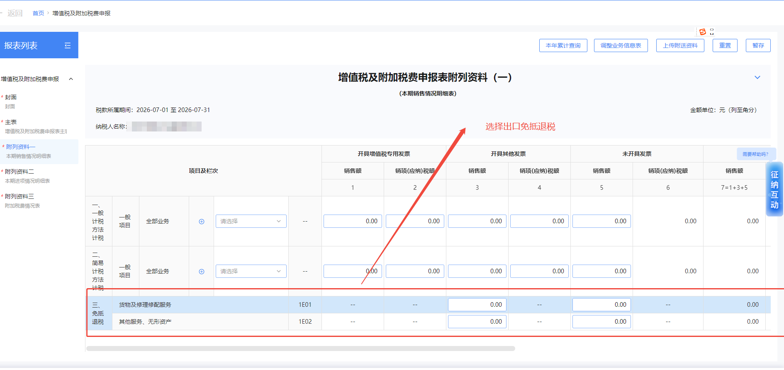
 | 其他服务、无形资产 qtfwwxzc |  |  | 1E02 | —— | —— | 0.00 | —— | 0.00 | —— | 0.00 | —— | 0.00 | 0.00 | 0.00 | ——
四、免退税 mts | 货物及修理修配服务 hwjxlxpfw |  |  | 1F01 | —— | —— | 0.00 | —— | 0.00 | —— | 0.00 | —— | 0.00 | —— | 0.00 | —— | 业务规则： 1、105业务类型传值有出口免退税选项时，四、免退税这两行才会出现可以填值；如果不涉及该业务可以忽略这行不传，业务信息表选了这个选项则这行必传无实际业务传0 请求参数规则校验 1.ywxxb中ywlxs存在012这个值时，mts这个节点必传，未上传则校验返回：105业务类型的值有出口免退税的选项时，四、免退税业务必传 2.ywxxb中ywlxs不存在012这个值时，上传mts这个节点，则校验返回：105业务类型的值有出口免退税的选项时，四、免退税这业务才会出现可以填值 | 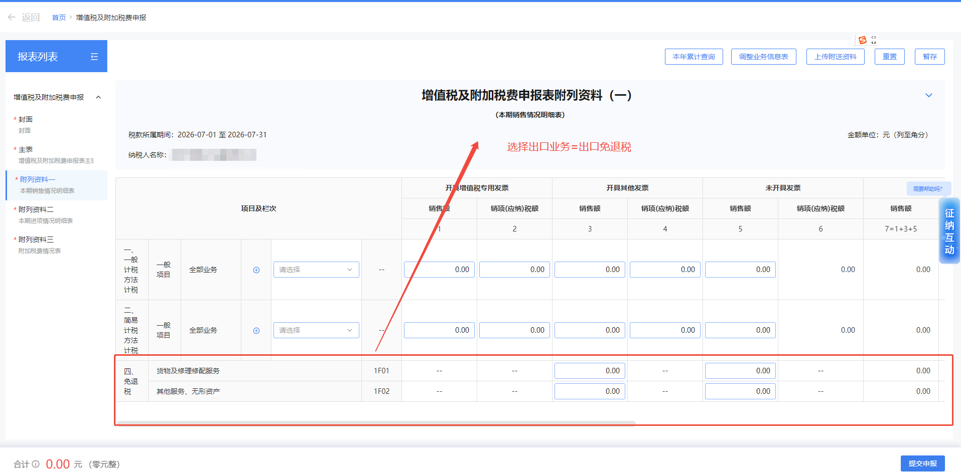
 | 其他服务、无形资产 qtfwwxzc |  |  | 1F02 | —— | —— | 0.00 | —— | 0.00 | —— | 0.00 | —— | 0.00 | 0.00 | 0.00 | ——
五、免税 ms | 全部业务 qbyw |  |  | 1G01 | 0.00 | 0.00 | 0.00 | —— | 0.00 | —— | 0.00 | —— | 0.00 | 0.00 | 0.00 | —— | 业务规则： 1、105业务类型的值有出口免税的选项时，五、免税这两行才会出现可以填值；如果不涉及该业务可以忽略这行不传，业务信息表选了这个选项则这行必传无实际业务传0 请求参数规则校验 1.ywxxb中ywlxs存在012这个值时，ms这个节点必传，未上传则返回：105业务类型的值有出口免税的选项时，五、免税业务必传 2.ywxxb中ywlxs不存在012这个值时，上传ms这个节点，则校验返回：105业务类型的值有出口免税的选项时，五、免税业务才会出现可以填值 | 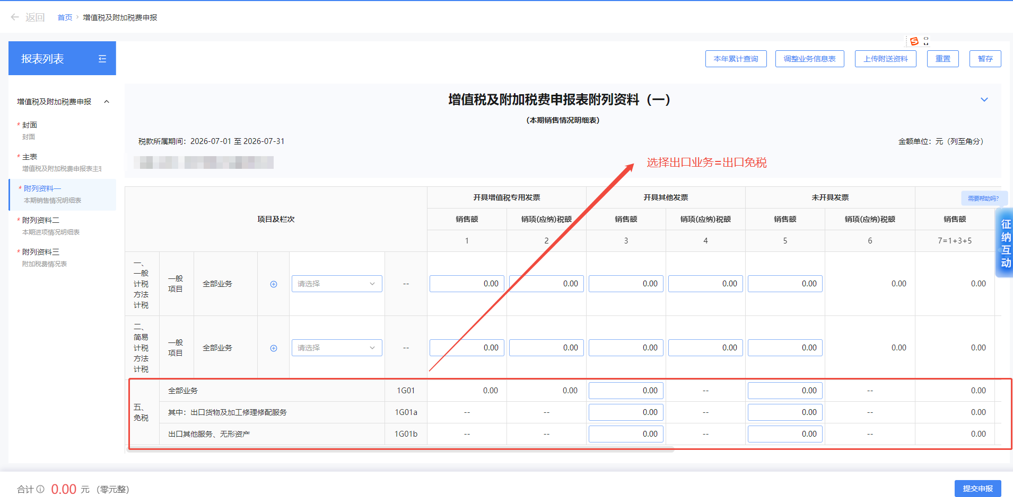
 | 其中：出口货物及加工修理修配服务 ckhwjgwxxpfw |  |  | 1G01a | —— | —— | 0.00 | —— | 0.00 | —— | 0.00 | —— | 0.00 | —— | 0.00 | ——
 | 出口其他服务、无形资产 ckqtfwwxzc |  |  | 1G01b | —— | —— | 0.00 | —— | 0.00 | —— | 0.00 | —— | 0.00 | 0.00 | 0.00 | ——
六、分支机构预缴 fzjgyj | 预征率 % |  |  | 1H01 | 0.00 | 0.00 | 0.00 | 0.00 | 0.00 | 0.00 | 0.00 | 0.00 | 0.00 | 0.00 | 0.00 | 0.00 | 适用于部分实行汇总计算缴纳增值税的铁路运输纳税人 | 无税号，暂时不做校验
 | 预征率 % |  |  | 1H02 | 0.00 | 0.00 | 0.00 | 0.00 | 0.00 | 0.00 | 0.00 | 0.00 | 0.00 | 0.00 | 0.00 | 0.00 | 适用于部分实行汇总计算缴纳增值税的铁路运输纳税人
 | 预征率 % |  |  | 1H03 | 0.00 | 0.00 | 0.00 | 0.00 | 0.00 | 0.00 | 0.00 | 0.00 | 0.00 | 0.00 | 0.00 | 0.00
七、未达起征点税额计算 wdqzdsejs | 开具增值税专用发票 kjzzszyfp |  |  | 1Z01 | 0.00 | 0.00 | —— | —— | —— | —— | 0.00 | 0.00 | 0.00 | 0.00 | 0.00 | 0.00 | 业务规则： 1.104纳税人资格=小规模纳税人，才可以填未达起征点税额计算这两行；如果不涉及该业务可以忽略这行不传，业务信息表选了这个选项则这行必传无实际业务传0 请求参数规则校验： 1.ywxxb中nsrzg等于02时，wdqzdsejs这个节点必传，未上传则返回：104纳税人资格等于小规模纳税人，附表一未达起征点税额相关业务必传 2.ywxxb中nsrzg不等于02时，上传wdqzdsejs这个节点，校验返回：104纳税人资格等于小规模纳税人，才可以填附表一未达起征点税额计算
 | 开具其他发票和未开具发票 kjqtfphwkjfp |  |  | 1Z02 | —— | —— | 0.00 | 0.00 | 0.00 | 0.00 | 0.00 | 0.00 | 0.00 | 0.00 | 0.00 | 0.00
 | 合计 hj |  |  | 1Z03 | —— | —— | —— | —— | —— | —— | —— | —— | —— | 0.00 | 0.00 | 0.00

1.金额请求都必须保留2位小数，超过或者不是两位都报错返回：XXXX字段必须必须保留两位小数 3.表单是根据选择不同业务类型是浮动的，如果业务类型中不满足需求的，则返回失败。如105业务类型传值=出口免退税时，四、免退税的货物及修理修配服务、其他服务、无形资产这两行才有值，但是客户请求105业务类型未请求出口免退税，四、免退税的货物及修理修配服务、其他服务、无形资产这两行传值，0.00也算值，只能传空

附列资料（一）附1附2附3表样&业务规则
附列资料（一）附1 未开具发票销售情况明细 wkjfpxsmxYbxm |  |  |  |  |  |  |  |  | 业务说明 1、业务信息表中105业务类型存在未开具发票销售业务这个选项时，这个表才可以填写。不涉及此业务的这张表直接忽略不传 请求参数业务规则校验： 1、ywxxb中ywlxs存在061值时，wkjfpxsmxYbxm这个表节点才可以请求。否则拦截失败返回：105业务类型存在未开具发票销售业务选项时，税局附列资料（一）附1 未开具发票销售情况明细才可以填写
（一般项目 ） |  |  |  |  |  |  |  |  | 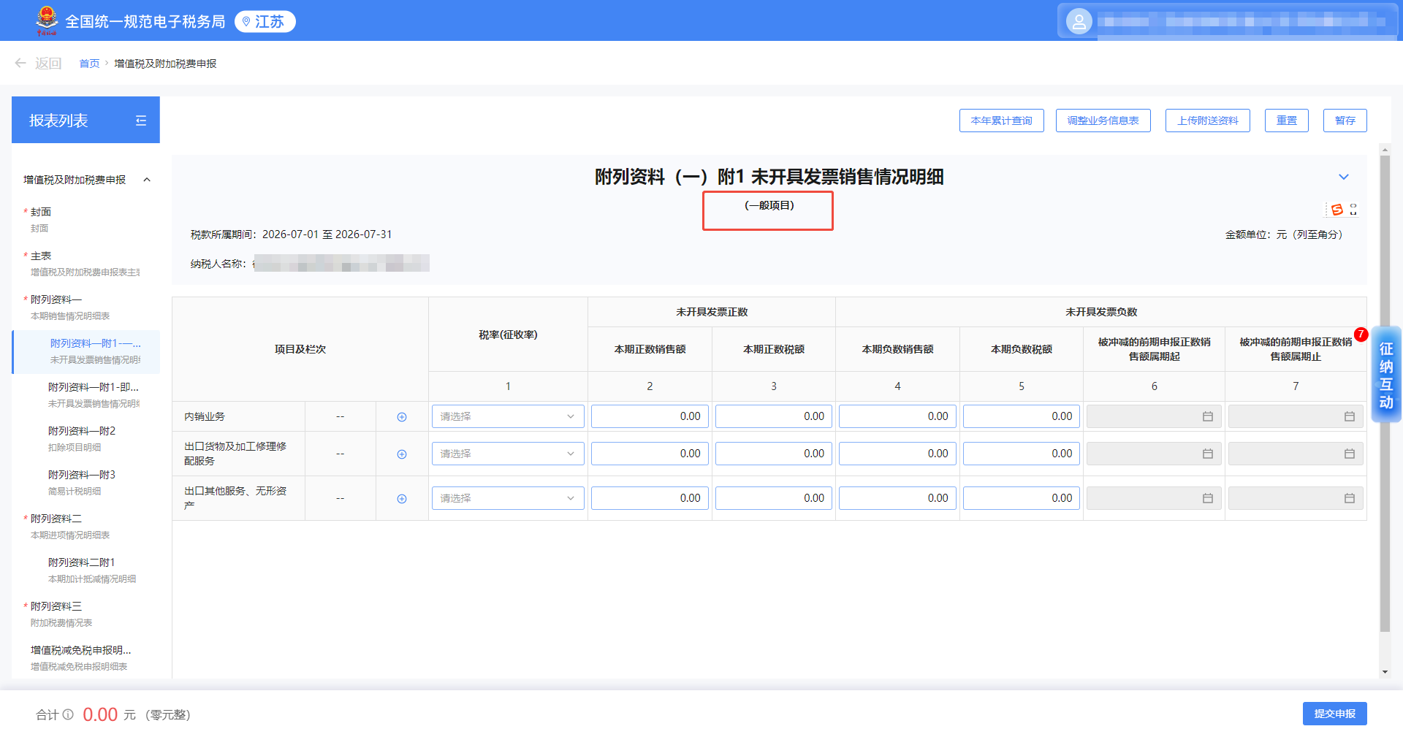
税款所属期间： 年 月 日至 年 月 日
纳税人名称：（公章） |  |  |  |  | 金额单位：元（列至角分）
项目及栏次 |  | 税率（征收率） slmc | 未开具发票正数 |  | 未开具发票负数
 |  |  | 本期正数销售额 wkjfpZsxse | 本期正数税额 wkjfpZsse | 本期负数销售额 wkjfpFsxse | 本期负数税额 wkjfpFsse | 被冲减的前期申报正数销售额属期起 fsSkssqq | 被冲减的前期申报正数销售额属期止 fsSkssqz
 |  | 1 | 2 | 3 | 4 | 5 | 6 | 7
内销业务 nxyw | 1J01 | 13%税率 9%税率 6%税率 5%征收率 3%征收率 3%征收率减按2% 5%征收率减按1.5% 3%征收率减按0.5% 免征 | 0.00 | 0.00 | 0.00 | 0.00 |  |  | 业务说明： 1、根据下拉选择税率或征收率填写，浮动行，税率下拉选项： 13%税率 9%税率 6%税率 5%征收率 3%征收率 3%征收率减按2% 5%征收率减按1.5% 3%征收率减按0.5% 免征 2、本期负数销售额、税额只能填写小于等于0 3、本期正数销售额、税额应大于等于0。 4、上传这一行的数据时，本期正数销售额或者本期负数销售额不等于0时，那明细行税率（征收率）是必须有值的，不能传空串，如果不涉及该业务可以忽略这行不传 请求参数则校验说明： 1.wkjfpxsmxYbxm表中nxyw节点里的wkjfpZsxse、wkjfpZsse如果请求小于0，则失败返回：内销业务中本期正数销售额、税额应大于等于0 2.wkjfpxsmxYbxm表中nxyw节点里的wkjfpFsxse、wkjfpFsse如果请求大于0，则失败返回：内销业务中本期负数销售额、税额应小于等于0 3.请求wkjfpxsmxYbxm表中nxyw中wkjfpZsxse或者wkjfpFsse的值不等于0时，nxyw节点里则每行的slmc字段必须有值，如果是空串则返回：本期正数销售额或者本期负数销售额有值时，则税率（征收率）是必须有值 4.请求wkjfpxsmxYbxm中nxyw节点中slmc的值必须在给的码表范围内，如果不在码表范围内则返回：请求税率（征收率）与码表不符合
出口货物及加工修理修配服务 ckhwjjgxlxpfw | 1J.. |  | 0.00 | 0.00 | 0.00 | 0.00 |  |  | 业务说明： 1、根据下拉选择税率或征收率填写，浮动行 业务信息表中105业务类型值=出口免抵退税可选择税率是：0%(免抵退) 业务信息表中105业务类型值=出口免退税可选择税率是：0%(免退) 业务信息表中105业务类型值=出口免税可选择税率是：免征 业务信息表中105业务类型值=出口征税可选择税率是：13%税率、9%税率、3%征收率、3%征收率减按2%、3%征收率减按0.5% 2、本期负数销售额、税额只能填写小于等于0 3、本期正数销售额、税额应大于等于0。 4、上传这一行的数据时，本期正数销售额或者本期负数销售额不等于0时，那明细行税率（征收率）是必须有值的，不能传空串，如果不涉及该业务可以忽略这行不传 请求参数则校验说明： 1..wkjfpxsmxYbxm表中ckhwjjgxlxpfw节点里wkjfpZsxse、wkjfpZsse如果请求小于0，则失败返回：内销业务中本期正数销售额、税额应大于等于0 2.wkjfpxsmxYbxm表中ckhwjjgxlxpfw节点里wkjfpFsxse、wkjfpFsse如果请求大于0，则失败返回：内销业务中本期负数销售额、税额应小于等于0 3.如果请求wkjfpxsmxYbxm表中ckhwjjgxlxpfw节点的wkjfpZsxse或者wkjfpFsse的值不等于0时，则slmc字段必须有值，如果是空串则返回：本期正数销售额或者本期负数销售额有值时，则税率（征收率）是必须有值 4.请求wkjfpxsmxYbxm表中ckhwjjgxlxpfw节点里slmc的值必须在给的码表范围内，如果不在码表范围内则返回：请求税率（征收率）与码表不符合
出口其他服务、无形资产 ckqtfwwxzc | 1J.. |  | 0.00 | 0.00 | 0.00 | 0.00 |  |  | 业务说明： 1.根据下拉选择税率或征收率填写，浮动行 业务信息表中105业务类型值=出口免抵退税可选择税率是：0%(免抵退) 业务信息表中105业务类型值=出口免退税可选择税率是：0%(免退) 业务信息表中105业务类型值=出口免税可选择税率是：免征 业务信息表中105业务类型值=出口征税可选择税率是：13%税率、9%税率、3%征收率、3%征收率减按2%、3%征收率减按0.5% 2.本期负数销售额、税额只能填写小于等于0 3、本期正数销售额、税额应大于等于0。 4、上传这一行的数据时，本期正数销售额或者本期负数销售额不等于0时，那明细行税率（征收率）是必须有值的，不能传空串，如果不涉及该业务可以忽略这行不传 请求参数则校验说明： 1.wkjfpxsmxYbxm表中ckqtfwwxzc节点里的wkjfpZsxse、wkjfpZsse如果请求小于0，则失败返回：内销业务中本期正数销售额、税额应大于等于0 2.wkjfpxsmxYbxm表中ckqtfwwxzc节点里的节点里的wkjfpFsxse、wkjfpFsse如果请求大于0，则失败返回：内销业务中本期负数销售额、税额应小于等于0 3.如果请求wkjfpxsmxYbxm表中ckqtfwwxzc的wkjfpZsxse或者wkjfpFsse的值不等于0时，则slmc字段必须有值，如果是空串则返回：本期正数销售额或者本期负数销售额有值时，则税率（征收率）是必须有值 4.如果请求wkjfpxsmxYbxm表中ckqtfwwxzc节点里的slmc的值必须在给的码表范围内，如果不在码表范围内则返回：请求税率（征收率）与码表不符合

附列资料（一）附1 未开具发票销售情况明细 wkjfpxsmxJzjt |  |  |  |  |  |  |  |  | 业务说明 1、业务信息表中105业务类型存在未开具发票销售业务、107适用政策类型存在 即征即退项目这个选项时这两者都存在的情况下，税局附列资料（一）附1 未开具发票销售情况明细会出现一张一般项目的和即征即退的两张表填写。不涉及此业务wkjfpxsmxJzjt这张表直接忽略不传 请求参数业务规则校验： 1、ywxxb中：ywlxs存在061值、syzclxs存在03，这两个条件都满足时，wkjfpxsmxJzjt这个表节点才可以请求。否则拦截失败返回：105业务类型存在未开具发票销售业务、107适用政策类型存在即征即退项目这个选项时这两者都存在的情况下，税局附列资料（一）附1 未开具发票销售情况明细表的即征即退项目表才可以填写
（ 即征即退项目）
税款所属期间： 年 月 日至 年 月 日
项目及栏次 |  | 税率（征收率） slmc | 未开具发票正数 |  | 未开具发票负数
 |  |  | 本期正数销售额 wkjfpZsxse | 本期正数税额 wkjfpZsse | 本期负数销售额 wkjfpFsxse | 本期负数税额 wkjfpFsse | 被冲减的前期申报正数销售额属期起 fsSkssqq | 被冲减的前期申报正数销售额属期止 fsSkssqz
 |  | 1 | 2 | 3 | 4 | 5 | 6 | 7
内销业务 nxyw | 1J01 | 13%税率 9%税率 6%税率 5%征收率 3%征收率 3%征收率减按2% 5%征收率减按1.5% 3%征收率减按0.5% 免征 | 0.00 | 0.00 | 0.00 | 0.00 |  |  | 业务说明： 1、根据下拉选择税率或征收率填写，浮动行，税率下拉选项： 13%税率 9%税率 6%税率 5%征收率 3%征收率 3%征收率减按2% 5%征收率减按1.5% 3%征收率减按0.5% 免征 2、本期负数销售额、税额只能填写小于等于0 3、本期正数销售额、税额应大于等于0。 4、上传这一行的数据时，本期正数销售额或者本期负数销售额不等于0时，那明细行税率（征收率）是必须有值的，不能传空串，如果不涉及该业务可以忽略这行不传 请求参数则校验说明： 1.wkjfpxsmxJzjt表中nxyw节点里的wkjfpZsxse、wkjfpZsse如果请求小于0，则失败返回：内销业务中本期正数销售额、税额应大于等于0 2.wkjfpxsmxJzjt表中nxyw节点里的wkjfpFsxse、wkjfpFsse如果请求大于0，则失败返回：内销业务中本期负数销售额、税额应小于等于0 3.请求wkjfpxsmxJzjt表中nxyw节点里的wkjfpZsxse或者wkjfpFsse的值不等于0时，则slmc字段必须有值，如果是空串则返回：本期正数销售额或者本期负数销售额有值时，则税率（征收率）是必须有值 4.请求wkjfpxsmxJzjt表中nxyw节点里的slmc的值必须在给的码表范围内，如果不在码表范围内则返回：请求税率（征收率）与码表不符合

附列资料（一）附2 扣除项目明细 cekcxmmx |  |  |  |  |  |  |  |  | 业务说明 1、业务信息表中107适用政策类型存在扣除项目这个选项时，这个表才可以填写。不涉及此业务的这张表直接忽略不传 请求参数业务规则校验： 1、ywxxb中syzclxs存在04值时，cekcxmmx这个表节点才可以请求。否则拦截失败返回：1107适用政策类型存在扣除项目这个选项时，税局附列资料（一）附2 扣除项目明细
税款所属期间： 年 月 日至 年 月 日
纳税人名称：（公章） |  |  |  |  | 金额单位：元（列至角分）
项目及栏次 xmbm+xmmc |  | 税率（征收率） slmc | 本期价税合计额（免税销售额） bqjshje | 扣除项目
 |  |  |  | 期初余额 qcye | 本期发生额 bqfse | 本期应扣除金额 bqykcje | 本期实际扣除金额 bqsjkcje | 期末余额 qmye | 其中：专用发票本期实际扣除金额 zyfpBqsjkcje
 |  | 1 | 2 | 3 | 4 | 5=3+4 | 6(6≤2且6≤5) | 7=5-6 | 8
XXX项目 | 1K01 | 税率下拉可选项： 13%税率 9%税率 6%税率 5%征收率 3%征收率 0%(免抵退) 免征 | 0.00 | 0.00 | 0.00 | 0.00 | 0.00 | 0.00 | 0.00 | 业务说明： 1.根据项目下拉选项，浮动行，详细的项目查看码表，部分项目需要填写需要先在发票业务填写未开具发票扣除凭证清单。 2项目上传格式以码表为主：上传代码+名称为主：KC0101+金融商品转让。 3.其中：专用发票本期实际扣除金额，本栏仅小规模纳税人填写。 请求参数业务规则校验： 1、校验上传选项代码+名称是否符合码表。与码表不符合进行业务拦截。返回：请求xmdm是XXX xmmc是XXX与码表不符合。 2、校验上传明细行是否有效，上传这张表则明细行中xmdm、xmmc、bqsjkcje必须有值。返回：扣除项目明细表中明细行必须要保证项目及栏次以及本期应扣除金额有值。 3、ywxx节点中nsrzg不等于02时，zyfpBqsjkcje这个参数不能上传，上传则返回：其中：专用发票本期实际扣除金额 本栏仅小规模纳税人填写
.......

附列资料（一）附3 简易计税明细 jyjsmx |  |  |  |  |  |  |  |  | 业务说明 1、业务信息表中107适用政策类型存在简易计税方法这个选项时，这个表才可以填写。不涉及此业务的这张表直接忽略不传 请求参数业务规则校验： 1、ywxxb中syzclxs存在05值时，jyjsmx这个表节点才可以请求。否则拦截失败返回：107适用政策类型存在简易计税方法，税局附列资料（一）附3 简易计税明细。
税款所属期间： 年 月 日至 年 月 日
纳税人名称：（公章） |  |  |  |  | 金额单位：元（列至角分）
项目及栏次 jyjsXmbm+jyjsXmmc |  | 征收率 zsl |  | 简易计税项目 销售额 xse |  | 按简易计税方法计算的应纳税额 ynse

 |  | 1 |  | 2 |  | 3
XXX项目 | 1L01 |  |  |  |  |  |  |  | 业务说明： 1、根据项目下拉选项，浮动行，不同项目对应征收率不一样，详细的项目查看码表。 2.客户上传上传代码+名称为主：JY1001+销售自行采掘的砂、土、石料以及连续自产的砖、瓦、石灰 请求参数业务规则校验： 1、需要校验项目以及对应征收率是否符合码表。不符合码表则返回：请求XXX项目与码表不符合！ 2、需要校验上传明细行则是否有效，上传明细行时jyjsmx中每个明细行的jyjsXmbmj和yjsXmmc这两个字段必须有值。如果上传明细行但是这两个字段无值则返回：附一附3的简易计税明细表中项目及栏次上传明细行则必须有值。

格式校验：所有金额相关字段都只能保留2位小数

附列资料（二）表样&业务规则
增值税及附加税费申报表附列资料（二） bqjxqkmxb |  |  |  | 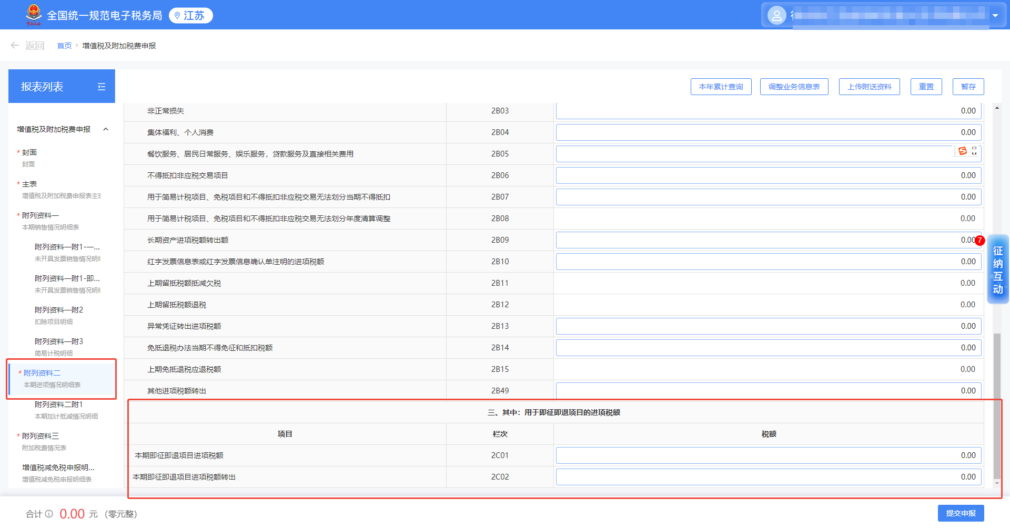
（本期进项情况明细表）
税款所属期间： 年 月 日至 年 月 日
纳税人名称：（公章） | 金额单位：元（列至角分）
一、进项税额抵扣情况 jxsedkqk
项目 | 栏次 | 金额 je | 税额 se
本期申报抵扣进项税额合计 zjgjsfzjgjxse | 2A00=2A01至2A49之和 | 0.00 | 0.00
增值税专用发票 zzszyfp | 2A01 | 0.00 | 0.00
机动车销售统一发票 jdcxstyfp | 2A02 | 0.00 | 0.00
通行费电子普通发票 txfdzptfp | 2A03 | 0.00 | 0.00
农产品收购发票或者销售发票/农产品进项税额核定扣除 ncpfphhdkc | 2A04 | 0.00 | 0.00
免税黄金普通发票 hjjysfp | 2A05 | 0.00 | 0.00
代扣代缴税收缴款凭证 dkdjssjkpz | 2A06 | -- | 0.00
海关进口增值税专用缴款书 hgjkzzszyjks | 2A07 | 0.00 | 0.00
铁路电子客票 tldzkp | 2A08 | 0.00 | 0.00
航空运输电子客票行程单 hkdzkpxcd | 2A09 | 0.00 | 0.00
公路、水路旅客运输服务等其他客票 lkysfwkspz | 2A10 | 0.00 | 0.00
桥、闸通行费发票 txfkspz | 2A11 | 0.00 | 0.00
出口业务转内销证明 ckhwznxzm | 2A12 | -- | 0.00
总机构接受分支机构进项税额 zjgjsfzjgjxse | 2A13 | -- | 0.00 | 业务说明： 1.该行次是隐藏字段， 需要103增值税汇总纳税情况=汇总纳税中总机构，这个行次才会再报表中出现，不涉及这个业务fzjgzygzjgjxse这个参数直接过滤不传。
其他 qt | 2A49 | 0.00 | 0.00
其中：上述进项税额用于简易计税项目、免税项目和不得抵扣非应税交易无法划分用途部分 wfhfytbf | 2A00a | 0.00 | 0.00 | 业务说明： 1.105业务类型=非应税交易时，税局会出现一个新的弹框需要填写。无这个业务场景的附表二中wfhfytbfmx这个节点直接过滤不传 1）是否存在不得抵扣进项的非应税交易收入=是时，当期全部非应税交易收入和当期不得抵扣非应税交易收入必须大于0 2）是否存在不得抵扣进项的非应税交易收入=否时，当期全部非应税交易收入和当期不得抵扣非应税交易收入税局置灰，不能填写。fysjysr和qbfysjysr直接过滤不传 请求参数规则校验： 1.如果ywxxb中请求的ywlxs无081时，附表二中上传wfhfytbfmx（非应税交易弹框）这个节点，直接拦截失败返回：105业务类型等于非应税交易时，税局才会出现一个非应税交易弹框需要填写 2.如果ywxxb中请求的ywlxs存在081时，附表二中上传wfhfytbfmx（非应税交易弹框）这个节点必传节点，未传直接拦截失败返回：105业务类型等于非应税交易时，税局需要填写非应税交易弹框 3.wfhfytbfmx中wfhfytbfmx等于N时，fysjysr和qbfysjysr这两个字段不能请求，直接拦截失败返回：是否存在不得抵扣进项的非应税交易收入等于否时，当期全部非应税交易收入和当期不得抵扣非应税交易收入不能请求。 4.fhfytbfmx中wfhfytbfmx等于Y时，fysjysr和qbfysjysr的值必须大于0. 返回：当期全部非应税交易收入和当期不得抵扣非应税交易收入必须大于0 | 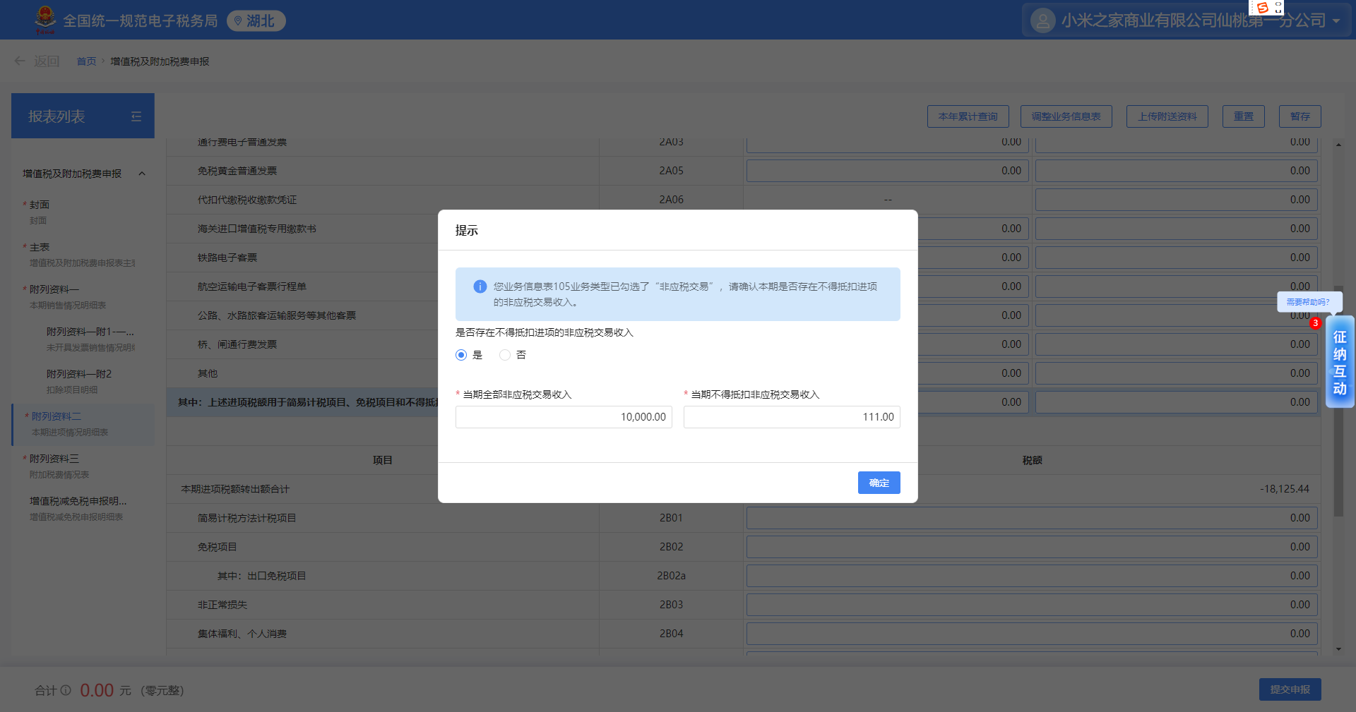 | 是否存在不得抵扣进项的非应税交易收入：是/否 当期全部非应税交易收入：0.00 当期不得抵扣非应税交易收入：0.00 | 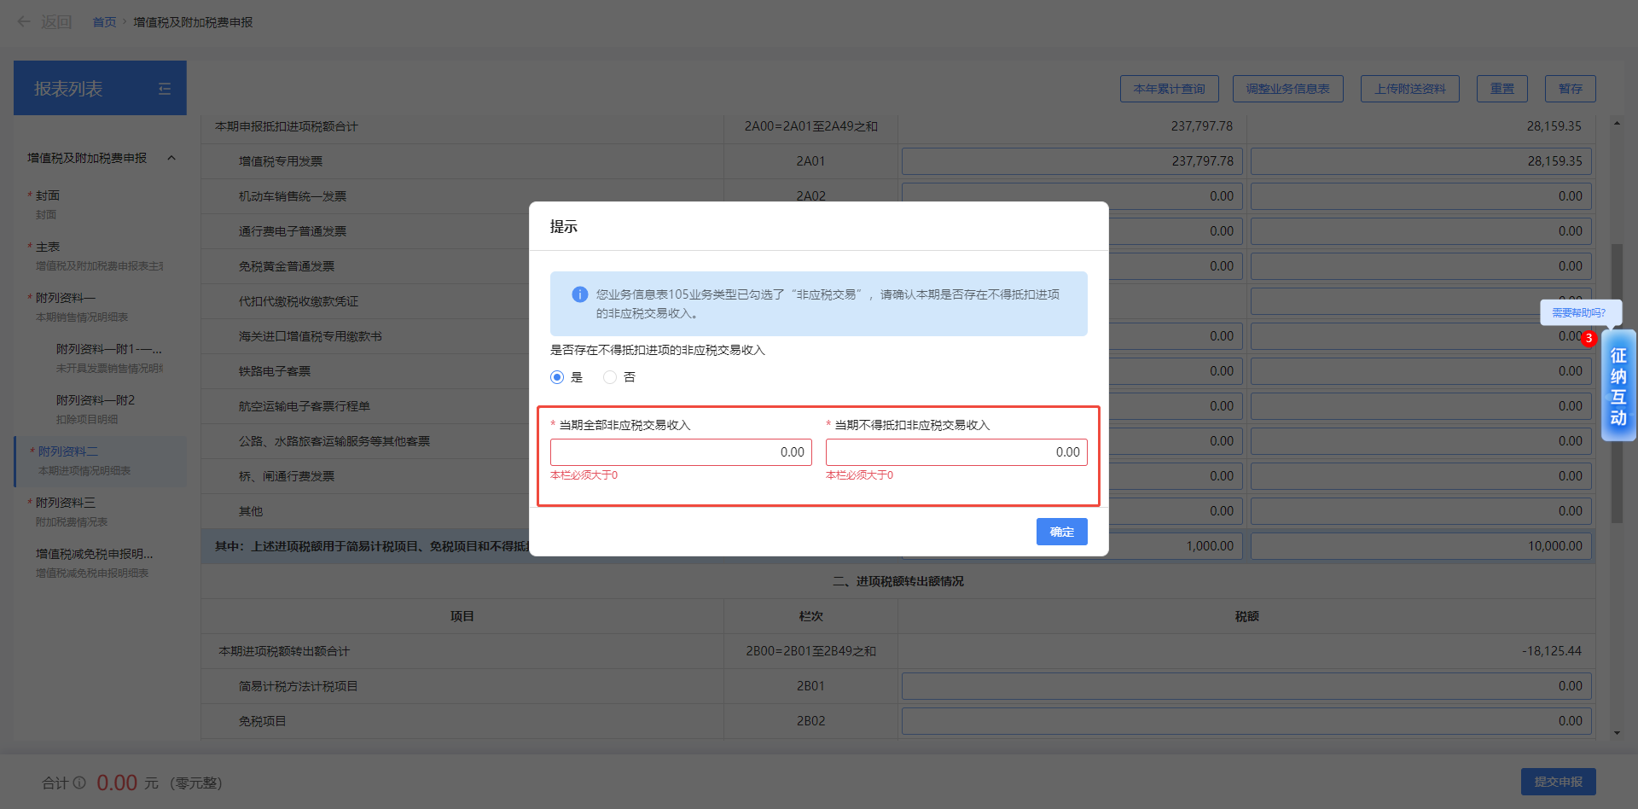
二、进项税额转出额情况 jxsezceqk
项目 | 栏次 | 税额
本期进项税额转出额合计 bqjxsezcehj | 2B00=2B01至2B49之和 | 0.00
简易计税方法计税项目 jyjsffzsxm | 2B01 | 0.00
免税项目 msxm | 2B02 | 0.00
其中：出口免税项目 ckmsxm | 2B02a | 0.00
非正常损失 fzcss | 2B03 | 0.00
集体福利、个人消费 jtflgrxf | 2B04 | 0.00
餐饮服务、居民日常服务、娱乐服务，贷款服务及直接相关费用 fwjzjxgfy | 2B05 | 0.00
不得抵扣非应税交易项目 fysjyxm | 2B06 | 0.00
用于简易计税项目、免税项目和不得抵扣非应税交易无法划分当期不得抵扣 wfhfdqbddk | 2B07 | 0.00
用于简易计税项目、免税项目和不得抵扣非应税交易无法划分年度清算调整 wfhfndqstz | 2B08 | 0.00
长期资产进项税额转出额 cqzcjxsezce | 2B09 | 0.00 |  | 业务说明： 1.105业务类型=长期资产分期调整 这个值才可以为非0 请求参数规则校验： 1.如果ywxxb中请求的ywlxs无031时，wfhfndqstz只能为0.00，如果是非0的情况，直接拦截失败返回：105业务类型等于长期资产分期调整时，长期资产进项税额转出额才可以填值 | 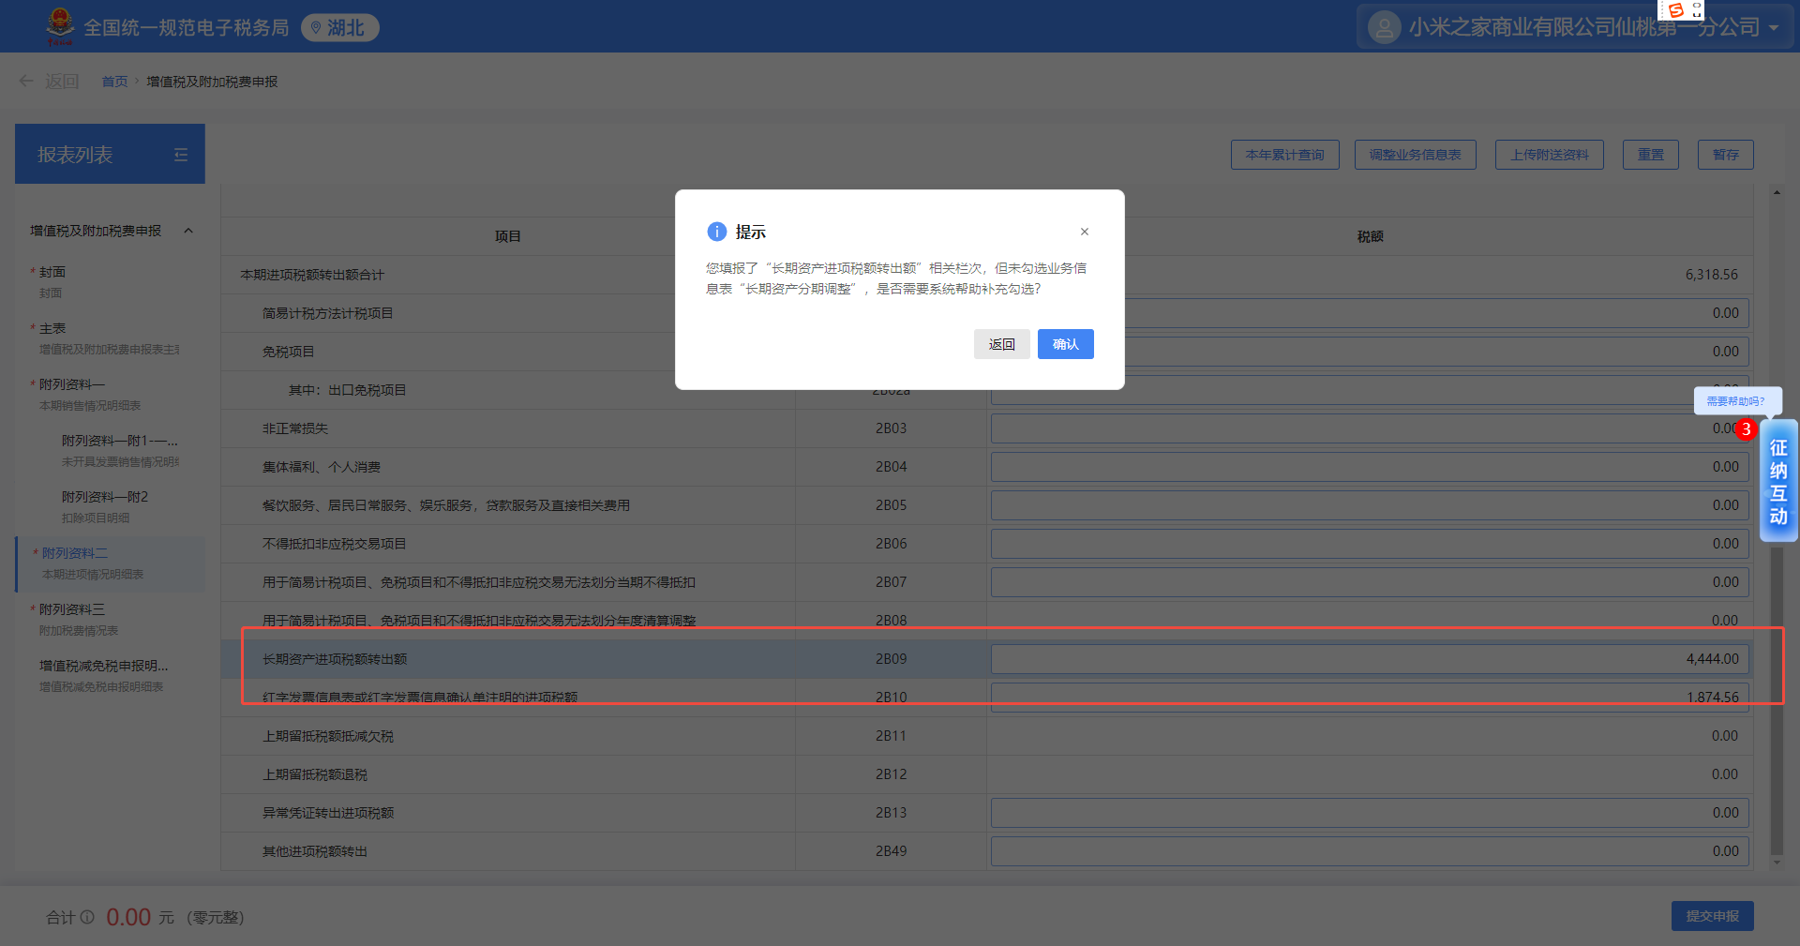
红字发票信息表或红字发票信息确认单注明的进项税额 hzjxse | 2B10 | 0.00
上期留抵税额抵减欠税 sqldsedjqs | 2B11 | 0.00
上期留抵税额退税 sqldsets | 2B12 | 0.00
异常凭证转出进项税额 ycpzzc | 2B13 | 0.00
免抵退税办法当期不得免征和抵扣税额 mdtbfdqbdmzhdjse | 2B14 | 0.00
上期免抵退税应退税额 sqmdtsytse | 2B15 | 0.00
分支机构转移给总机构进项税额 fzjgzygzjgjxse | 2B16 | 0.00 |  | 业务说明： 1.该行次是隐藏字段， 需要103增值税汇总纳税情况=汇总纳税中分支机构，这个行次才会再报表中出现，不涉及这个业务fzjgzygzjgjxse这个参数直接过滤不传。 请求参数规则校验： 1.如果ywxxb中请求的zzsHznsqk不等于13或者14时，fzjgzygzjgjxse这个参数不能上传，上传则直接拦截失败 返回：业务信息表中103增值税汇总纳税情况等于汇总纳税的分支机构时，附表二中分支机构转移给总机构进项税额才可填值。
其他进项税额转出 qtjxsezc | 2B49 | 0.00
三、其中：用于即征即退项目的进项税额 jzjtxmjxse |  |  |  | 业务说明： 1.这3行都是隐藏行次，需要107适用政策类型=即征即退项目，三、其中：用于即征即退项目的进项税额这个业务才会再报表中出现。未进行即征即退备案客户的情况这个 jzjtxmjxse直接过来不传 请求参数规则校验： 1.如果ywxxb中请求的syzclxs无03时，jzjtxmjxse这个节点不能上传，上传则直接拦截失败 返回：业务信息表中107适用政策类型等于即征即退项目时，附表二中三、其中：用于即征即退项目的进项税额才可填值。
项目 | 栏次 | 税额
本期即征即退项目进项税额 bqjzjtxmjxse | 2C01 | 0.00
本期即征即退项目进项税额转出 bqjzjtxmjxsezc | 2C02 | 0.00

请求参数格式校验：金额请求都必须保留2位小数，超过或者不是两位都报错返回：XXXX字段必须必须保留两位小数

附列资料（二）附1表样&分析
附列资料（二）附1 本期加计抵减情况明细 bqjjdjqkmxb |  |  |  |  |  |  |  |  |  | 业务说明 1、业务信息表中107适用政策类型存在加计抵减这个选项时，这个表才可以填写。不涉及此业务的这张表直接忽略不传 请求参数业务规则校验： 1、ywxxb中syzclxs存在06值时，bqjjdjqkmxb才可以请求。否则拦截失败返回：107适用政策类型存在加计抵减这个选项时，税局附列资料（二）附1 本期加计抵减情况明细才可以填写。 | 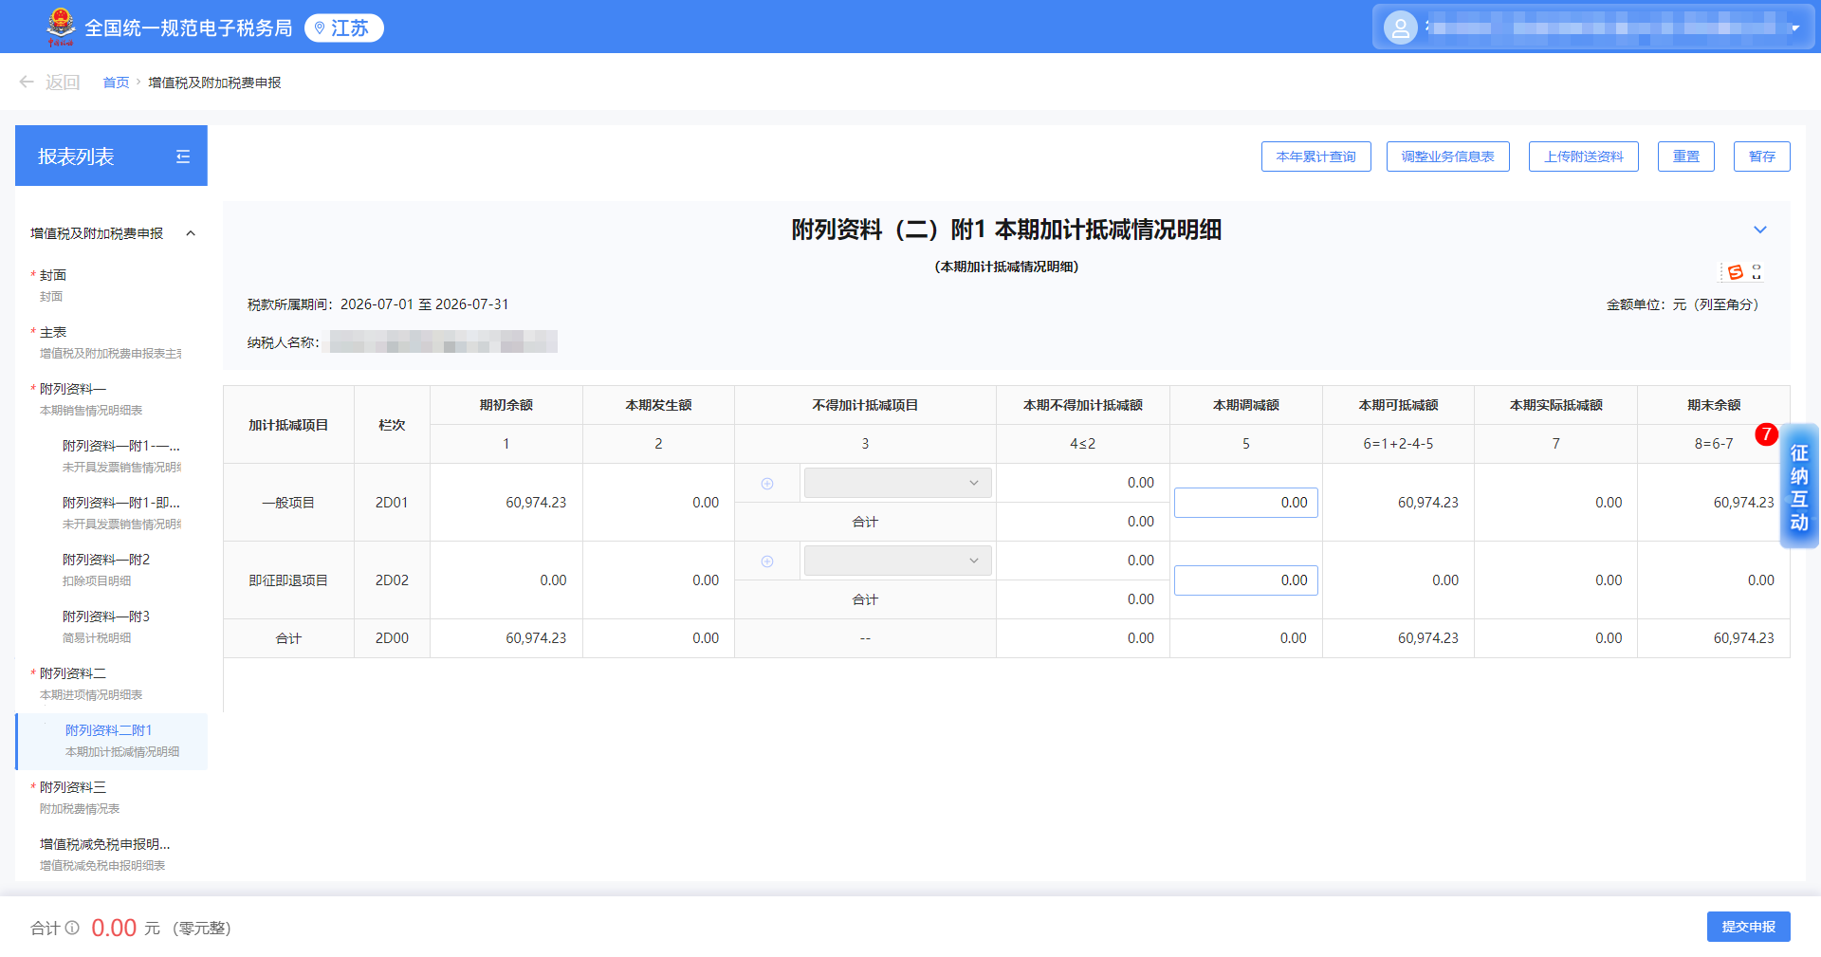
税款所属期间： 年 月 日至 年 月 日
纳税人名称：（公章） |  |  |  |  |  |  | 金额单位：元（列至角分）
加计抵减项目 | 栏次 | 期初余额 qcye | 本期发生额 bqfse | 不得加计抵减项目 bdjjdjxms | 本期不得加计抵减额 bqbdjjdje | 本期调减额 bqdje | 本期可抵减额 bqkdje | 本期实际抵减额 bqsjdje | 期末余额 qmye
 |  | 1 | 2 | 3 | 4<=2 | 5 | 6=1+2-4-5 | 7 | 8=6-7
一般项目 ybxm | 2D01 | 0.00 | 0.00 | 集成电路企业外购芯片 | 100.00 | 0.00 | 0.00 | 0.00 | 0.00 | 1.不得递减项目政策发布，下拉可多选的,该字段是浮动字段，目前没有这些试点税号，都是置灰可以不能选择。当前不支持上传不得加计抵减项目 01.集成电路企业外购芯片 02.出口业务 03.总分支机构间、同一控制下的企业交易 04.委托加工业务 05.其他
 |  |  |  | 出口业务 | 100.00
 |  |  |  | 合计 | 200.00 bqbdjjdjehj
即征即退项目 jzjt | 2D02 | 0.00 | 0.00 | 集成电路企业外购芯片 | 100.00 | 0.00 | 0.00 | 0.00 | 0.00 | 业务说明： 1.不得递减项目政策发布，下拉可多选的，目前没有这些试点税号，都是置灰可以不能选择。当前不支持上传不得加计抵减项目，ybxm-bdjjdjxms和bdjjdjxms-bdjjdjxms这两个节点过滤不传，存在此业务的可以项目群沟通 01.集成电路企业外购芯片 02.出口业务 03.总分支机构间、同一控制下的企业交易 04.委托加工业务 05.其他 2.如果107适用政策类型=即征即退项目时，加计抵减项目的即征即退项目这行次的本期调减额可以编辑，其他都是不可编辑的。未进行即征即退备案客户的情况jzjt这个节点直接过滤不传 请求参数规则校验： 2.如果ywxxb中请求的syzclxs无03时，jzjt这个节点不能上传。返回：业务信息表中107适用政策类型等于即征即退项目时，即征即退的业务才可以填写
 |  |  |  | 出口业务 | 100.00
 |  |  |  | 合计 | 200.00 bqbdjjdje
合计 hj | 2D00 | 0.00 | 0.00 | —— | 0.00 | 0.00 | 0.00 | 0.00 | 0.00

请求参数格式校验： 1.金额请求都必须保留2位小数，超过或者不是两位都报错返回：XXXX字段必须必须保留两位小数 2.涉及这个表单填写时，合计行则必传。返回：附列资料（二）附1 本期加计抵减情况明细的合计行必传！（便于通道侧进行填表完的数据比对）

